Java 1-6
Java

Урок 1
Функции |  |  |  | Методы |  |  |  | Операторы |  |  |  | Удобство кодинга |  |  |  | Термины
System.out.println(""); | Cheats! или sout+tab или psvm - public static void main(String[] args){ | Вывод в консоль с отступом | 00 12 25 | Cтруктура простой программы Базовый класс main |  | public class Program{ public static void main(String[] args) { System.our.println(""); } } | 00 21 49 | Преобразование типов (по умолчанию) |  | char ch = "{" //{ char ch = 123 // { - возвращает символ по указанному unicode То есть применяет chr(123) - ord() -- из Python | 00 29 08 | Добавить/удалить выделение: Alt + Shift + Mouse Click. Выделить элемент + ctrl +d Выделить область + нажатие колесика (средней кнопки мыши) Выбрать все совпадения: Shift + Ctrl + Alt + J Выбрать все совпадения: alt+j (нажать несколь раз)
System.out.print(""); |  | Вывод в консоль без отступа |  | Типы данных |  | Ссылочные: классы, интерфейсы, массивы Примитивы: boolean int, short, long и т.д. float, double char | 00 23 00 | char e = (char) c; | Важно! Неявное преобразование переменных при совершении операций с переменными другого типа String a = "qwe" int b = 123 String q = a + b //b стало строкой из неявного преобразования | int e = 123; double d = e; //преобразует из int в double Однако из double в int преобразовать также невозможно
/** * … */ | 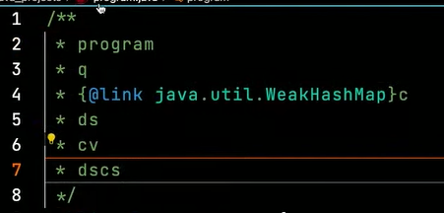 | Многострочные комментарии | 00 21 08 | Int | Важно! Лучше всегда объявлять новые целочисленные переменные с указателем типа Integer, а не int. Так как Integer содержит не усеченное количество методов. | int e = 123456 int e = 123_456 //можно разеляться разрядность нижним подчеркиванием для наглядности |  | int b = Integer.parseInt(123.12) Integer num1 = Integer.valueOf(String x); |  | Преобразование при любом случае Integer num1 = Integer.valueOf(List.of(br.readLine().split(" ")).get(1))
// … |  | Однострочные комментарии |  | float |  | float e = 2.7f - обязательно обозначение типа в конце числа! double e = 2.7 - необязательно обозначение, тк по умолчанию значение double |  | boolean | && - проверяет только часть слева, если она false & - проверяет часть и справа, даже если часть слева false. Если в части справа имеется исключение/ошибка, то она будет вызвана Важно! Такие единичные знаки относятся к побитовым, поэтому при использовании с int | int - они складывают или умножают | boolean flag1 = 123 <= 234; System.out.println(flag1); // true boolean flag2 = 123 >= 234 || flag1; System.out.println(flag2); // true boolean flag3 = flag1 ^ flag2; // строгая разделительная дизъюнкция System.out.println(flag3); // false | 00 29 15
Random = new Random |  | Random = new Random threadlocalrandom UUID number = UUID.randomuuid() // `https://www.baeldung.com/java-uuid
Операции Прибавление единицы (1) | Важно! Операции деления могут вести себя по-разному для int и float (не пояснялось) Важно! ++ | Присваивание: = Арифметические: *, /, +, -, %, ++, -- Операции сравнения: <, >, ==, !=, >=, <= Логические операции: ||, &&, ^, ! Побитовые операции <<, >>, &, |, ^ count = count + 1 count += 1 count++ | 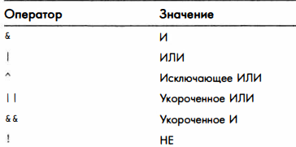 00 43 00 | char |  | char ch = '1'; - определяется одинарными ковычками System.out.print(Character.isDigit(ch)); //true |  | var |  | Неявный тип данных var i = 123 //компилятор подставит тот тип, который будет наиболее явно подходить под присваиваемое значение | 00 33 15
i++ | 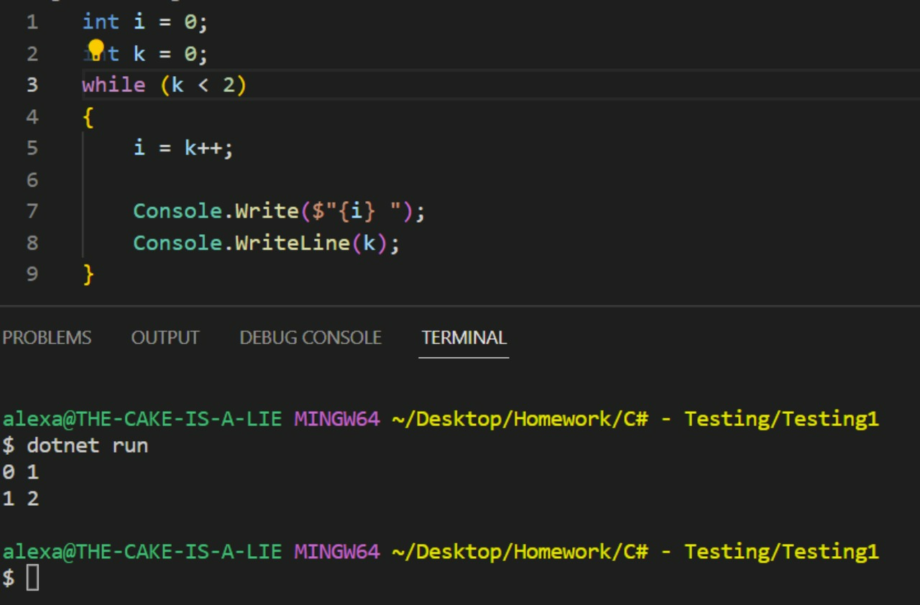 | k++ 1 Обращаю внимание на первую строку в выводе (0 1) 2 i взяло k со старым значением, которое равно 0 3 Полагаю ++ выполняется строго после завершения всех других операций в строке, где этот "знак ++" находится то есть i = k++ это как i = k k++ i=i++; это как i = i ++k В данном случае происходит наоборот, "знак ++" срабатывает до всех операций | 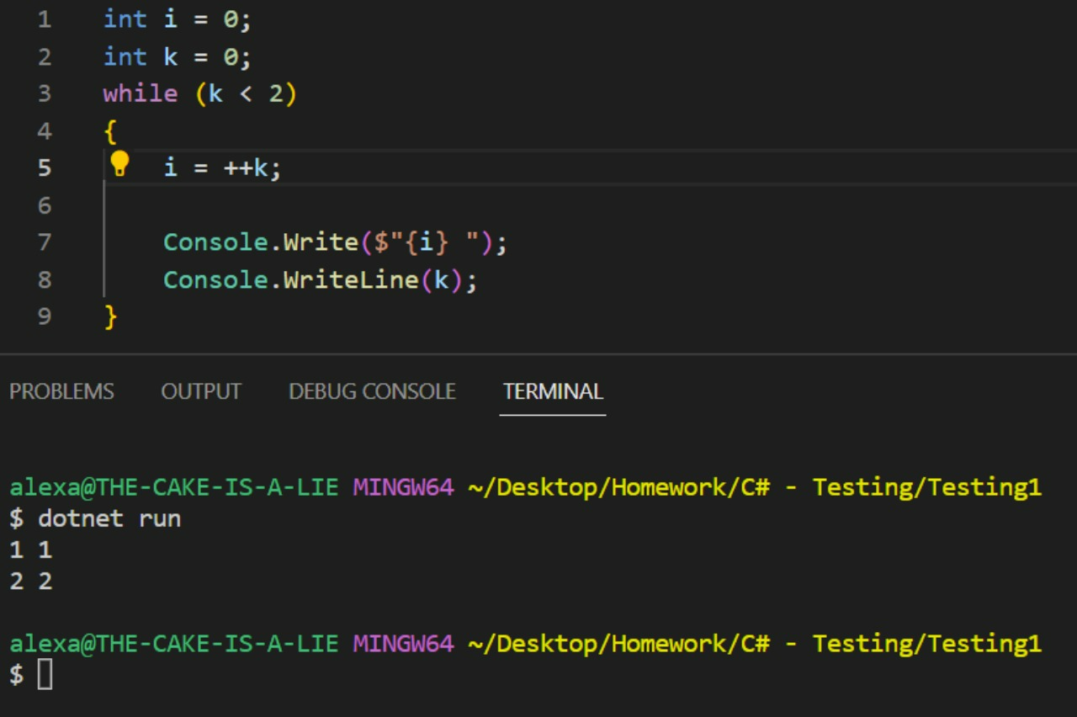 | Создание переменной Строка - это не массив |  | <тип> <идентификатор> = <значение>; Перед использованием переменной, ей обязательно нужно присвоить какое-то значение Работа со строками Чтобы вернуть символ по индексу String text = "qwer"; text.charAt(1); | 00 42 10 | getType(переменная) 1 a instanceof Double 2 a.getType() == Double.class 3 Double.class.isAssignable(a.getTpe()) | Проверяет принадлежность переменной определенному типу по ее значению | Возвращает тип переменной Обязательно создание и прописывание своей функции public class Program { public static void main(String[] args) { var a = 123; System.out.println(getType(d)); // Double } static String getType(Object o){ return o.getClass().getSimpleName(); } } | 00 36 29
 |  | public class Main { public static void main(String[] args) { int a = 123; a = a-- - --a; // (123 -1) - ((123 -1) - 1) System.out.println(a); } } | 00 45 51 | String | `https://docs.oracle.com/javase/10/docs/api/java/lang/String.html | String() Initializes a newly created String object so that it represents an empty character sequence. String(byte[] bytes) Constructs a new String by decoding the specified array of bytes using the platform's default charset. String(byte[] bytes, Charset charset) Constructs a new String by decoding the specified array of bytes using the specified charset. |  | Integer | `https://docs.oracle.com/javase/10/docs/api/java/lang/Integer.html Важно! Лучше всегда объявлять новые целочисленные переменные с указателем типа Integer, а не int. Так как Integer содержит не усеченное количество методов. | Integer(int value) Constructs a newly allocated Integer object that represents the specified int value. (not appropirate) Integer(String s) Constructs a newly allocated Integer object that represents the int value indicated by the String parameter. (not appropirate) | Integer num1 = new Integer(text_num); | Char | `https://docs.oracle.com/javase/10/docs/api/java/lang/Character.html | Character(char value) Constructs a newly allocated Character object that represents the specified char value.
Побитовые операции <<, >>, &, |, ^ | Важно! Побитовый сдвиг может быть сильно быстрее, чем встроенные функции извлечения корня | 1 Берем числовое значение 2 Переводим в двоичную систему 3 Добавляем к последнему значению (1000) изначального двоичного числа цифру 0 (10000) 4 Возвращаем числов в десятичную систему | 00 48 58 |  |  | String(byte[] bytes, int offset, int length) Constructs a new String by decoding the specified subarray of bytes using the platform's default charset. String(byte[] bytes, int offset, int length, Charset charset) Constructs a new String by decoding the specified subarray of bytes using the specified charset. String(byte[] bytes, int offset, int length, String charsetName) Constructs a new String by decoding the specified subarray of bytes using the specified charset. |  | MAX_VALUE | static int | A constant holding the maximum value an int can have, 231-1. | Integer.MAX_VALUE | charCount​(int codePoint) | static int | Determines the number of char values needed to represent the specified character (Unicode code point).
 |  | Важно! Такие единичные знаки относятся к побитовым, поэтому при использовании с int | int - они складывают или умножают public class Main { public static void main(String[] args) { int a = 1; // 01 int b = 2; // 10 System.out.println(a | b); //11 } } | 00 51 16 |  |  | String(byte[] bytes, String charsetName) Constructs a new String by decoding the specified array of bytes using the specified charset. String(char[] value) Allocates a new String so that it represents the sequence of characters currently contained in the character array argument. String(char[] value, int offset, int count) Allocates a new String that contains characters from a subarray of the character array argument. String(int[] codePoints, int offset, int count) Allocates a new String that contains characters from a subarray of the Unicode code point array argument. |  | MIN_VALUE | static int | A constant holding the minimum value an int can have, -231. | Integer.MIN_VALUE | charValue() | char | Returns the value of this Character object.
Перегрузка операций |  | Строки Конкатинация строк Важно! Не рекомендуется, так как это просадка по памяти Также конкатинация переменных другого типа со строками преобрзуется такие элементы в строки без возврата к их первоначальному типу String a = "qwe" int b = 123 String q = a + b //b стало строкой из неявного преобразования | public class Program { public static void main(String[] args) { int a = 1, b = 2; int c = a + b; String res = a + " + " + b + " = " + c; System.out.println(res); } } |  |  | String(String original) Initializes a newly created String object so that it represents the same sequence of characters as the argument; in other words, the newly created string is a copy of the argument string. String(StringBuffer buffer) Allocates a new string that contains the sequence of characters currently contained in the string buffer argument. String(StringBuilder builder) Allocates a new string that contains the sequence of characters currently contained in the string builder argument. |  | SIZE | static int | The number of bits used to represent an int value in two's complement binary form. | Integer.SIZE | codePointAt​(char[] a, int index) | static int | Returns the code point at the given index of the char array.
import static java.lang.Math | `https://docs.oracle.com/javase/10/docs/api/java/lang/Math.html Methods inherited from class java.lang.Object clone, equals, finalize, getClass, hashCode, notify, notifyAll, toString, wait, wait, wait | Математические методы |  | charAt​(int index) | char | Returns the char value at the specified index. Возвращает символ по указанному индексу. | String exampleText = "Зимним темным вечером я учу методы строк в Java"; char firstSymbol = exampleText.charAt(0); System.out.println(String.format("1 -> %d",firstSymbol)); //1 -> "З" | TYPE | static Class<Integer> | The Class instance representing the primitive type int. | Integer.TYPE //Int | codePointAt​(char[] a, int index, int limit) | static int | Returns the code point at the given index of the char array, where only array elements with index less than limit can be used.
abs​(double a) | static double | Returns the absolute value of a double value. |  | chars() | IntStream | Returns a stream of int zero-extending the char values from this sequence. |  | BYTES | static int | The number of bytes used to represent an int value in two's complement binary form. |  | codePointAt​(CharSequence seq, int index) | static int | Returns the code point at the given index of the CharSequence.
abs​(float a) | static float | Returns the absolute value of a float value. |  | codePointAt​(int index) | int | Returns the character (Unicode code point) at the specified index. |  | bitCount​(int i) | static int | Returns the number of one-bits in the two's complement binary representation of the specified int value. |  | codePointBefore​(char[] a, int index) | static int | Returns the code point preceding the given index of the char array.
abs​(int a) | static int | Returns the absolute value of an int value. |  | codePointBefore​(int index) | int | Returns the character (Unicode code point) before the specified index. |  | byteValue() | byte | Returns the value of this Integer as a byte after a narrowing primitive conversion. |  | codePointBefore​(char[] a, int index, int start) | static int | Returns the code point preceding the given index of the char array, where only array elements with index greater than or equal to start can be used.
abs​(long a) | static long | Returns the absolute value of a long value. |  | codePointCount​(int beginIndex, int endIndex) | int | Returns the number of Unicode code points in the specified text range of this String. |  | compare​(int x, int y) | static int | Compares two int values numerically. |  | codePointBefore​(CharSequence seq, int index) | static int | Returns the code point preceding the given index of the CharSequence.
acos​(double a) | static double | Returns the arc cosine of a value; the returned angle is in the range 0.0 through pi. |  | codePoints() | IntStream | Returns a stream of code point values from this sequence. |  | compareTo​(Integer anotherInteger) | int | Compares two Integer objects numerically. |  | codePointCount​(char[] a, int offset, int count) | static int | Returns the number of Unicode code points in a subarray of the char array argument.
addExact​(int x, int y) | static int | Returns the sum of its arguments, throwing an exception if the result overflows an int. |  | compareTo​(String anotherString) | int https://proglang.su/java/strings-compareto | Compares two strings lexicographically. В Java compareTo() получает значение 0, если аргумент является строкой лексически равной данной строке; значение меньше 0, если аргумент является строкой лексически большей, чем сравниваемая строка; и значение больше 0, если аргумент является строкой лексически меньшей этой строки. | text1.compareTo(text2) //0 если одинаковый текст String exampleText2 = "Привет"; int compareResult = exampleText2.compareTo("10"); System.out.println(String.format("2 -> %d",compareResult)); //2 -> 1006 compareResult = exampleText2.compareTo("Привет"); System.out.println(String.format("2 -> %d",compareResult)); //2 -> 0 | compareUnsigned​(int x, int y) | static int | Compares two int values numerically treating the values as unsigned. |  | codePointCount​(CharSequence seq, int beginIndex, int endIndex) | static int | Returns the number of Unicode code points in the text range of the specified char sequence.
addExact​(long x, long y) | static long | Returns the sum of its arguments, throwing an exception if the result overflows a long. |  | compareToIgnoreCase​(String str) | int | Compares two strings lexicographically, ignoring case differences. Сравнивает две строки лексически, игнорируя регистр букв. | String exampleText3 = "Привет"; compareResult = exampleText3.compareToIgnoreCase("привет"); System.out.println(String.format("4 -> %d",compareResult));// 3 -> 0 | decode​(String nm) | static Integer | Decodes a String into an Integer. | import static java.lang.Integer; int text_int = Integer.decode(text_string); | codePointOf​(String name) | static int | Returns the code point value of the Unicode character specified by the given Unicode character name.
asin​(double a) | static double | Returns the arc sine of a value; the returned angle is in the range -pi/2 through pi/2. |  | concat​(String str) | String | Concatenates the specified string to the end of this string. Объединяет указанную строку с данной строкой, путем добавления ее в конце. | String exampleText5 = "Привет"; String concatResult = exampleText5.concat("привет"); System.out.println(String.format("5 -> %s",concatResult)); //5 -> Приветпривет | divideUnsigned​(int dividend, int divisor) | static int | Returns the unsigned quotient of dividing the first argument by the second where each argument and the result is interpreted as an unsigned value. |  | compare​(char x, char y) | static int | Compares two char values numerically.
atan​(double a) | static double | Returns the arc tangent of a value; the returned angle is in the range -pi/2 through pi/2. |  | contains​(CharSequence s) | boolean https://dev-gang.ru/article/java-kak-proverit-soderzhit-li-stroka-podstroku-0c4hoa1j3h/ | Returns true if and only if this string contains the specified sequence of char values. String string = "12345"; char[] chArray = string.toCharArray(); | String string = "Java"; String substring = "va"; System.out.println(string.contains(substring)) | doubleValue() | double | Returns the value of this Integer as a double after a widening primitive conversion. |  | compareTo​(Character anotherCharacter) | int | Compares two Character objects numerically.
atan2​(double y, double x) | static double | Returns the angle theta from the conversion of rectangular coordinates (x, y) to polar coordinates (r, theta). |  | contentEquals​(CharSequence cs) | boolean | Compares this string to the specified CharSequence. |  | equals​(Object obj) | boolean | Compares this object to the specified object. |  | digit​(char ch, int radix) | static int | Returns the numeric value of the character ch in the specified radix.
cbrt​(double a) | static double | Returns the cube root of a double value. |  | contentEquals​(StringBuffer sb) | boolean | Compares this string to the specified StringBuffer. Возвращает значение true только в том случае, если эта строка представляет собой ту же последовательность символов как указанно в буфере строки (StringBuffer). | String exampleText6 = "Привет"; boolean contentEqualsResult = exampleText6.contentEquals("Привет"); System.out.println(String.format("6 -> %b",contentEqualsResult));//6 -> true | floatValue() | float | Returns the value of this Integer as a float after a widening primitive conversion. | Integer num1 = 5; System.out.println(num1.floatValue()); ИЛИ int num1 = 5; System.out.println((float) num1); | digit​(int codePoint, int radix) | static int | Returns the numeric value of the specified character (Unicode code point) in the specified radix.
ceil​(double a) | static double | Returns the smallest (closest to negative infinity) double value that is greater than or equal to the argument and is equal to a mathematical integer. |  | copyValueOf​(char[] data) | static String https://proglang.su/java/strings-copyvalueof | Equivalent to valueOf(char[]). В Java copyValueOf() возвращает строку, содержащую символы массива символов. | char[] exampleCharText7 = {'п', 'р', 'и', 'в', 'е', 'т', ' ', 'м', 'и', 'р'}; String contentResult = ""; contentResult = contentResult.copyValueOf(exampleCharText7); System.out.println(String.format("7 -> %s",contentResult)); //7 -> привет мир | getInteger​(String nm) | static Integer | Determines the integer value of the system property with the specified name. |  | equals​(Object obj) | boolean | Compares this object against the specified object.
copySign​(double magnitude, double sign) | static double | Returns the first floating-point argument with the sign of the second floating-point argument. |  | copyValueOf​(char[] data, int offset, int count) | static String https://proglang.su/java/strings-copyvalueof | Equivalent to valueOf(char[], int, int). | contentResult = contentResult.copyValueOf(exampleCharText7,0,5); System.out.println(String.format("7 -> %s",contentResult)); //7 -> приве | getInteger​(String nm, int val) | static Integer | Determines the integer value of the system property with the specified name. |  | forDigit​(int digit, int radix) | static char | Determines the character representation for a specific digit in the specified radix.
copySign​(float magnitude, float sign) | static float | Returns the first floating-point argument with the sign of the second floating-point argument. |  | endsWith​(String suffix) | boolean | Tests if this string ends with the specified suffix. Проверяет заканчивается ли эта строка указанным окончанием. | String exampleText9 = "Привет"; boolean endsWithResult = exampleText9.endsWith("т"); System.out.println(String.format("9 -> %b",endsWithResult)); //9 -> true | getInteger​(String nm, Integer val) | static Integer | Returns the integer value of the system property with the specified name. |  | getDirectionality​(char ch) | static byte | Returns the Unicode directionality property for the given character.
cos​(double a) | static double | Returns the trigonometric cosine of an angle. |  | equals​(Object anObject) | boolean | Compares this string to the specified object. |  | hashCode() | int | Returns a hash code for this Integer. |  | getDirectionality​(int codePoint) | static byte | Returns the Unicode directionality property for the given character (Unicode code point).
cosh​(double x) | static double | Returns the hyperbolic cosine of a double value. |  | equalsIgnoreCase​(String anotherString) | boolean | Compares this String to another String, ignoring case considerations. Сравнивает данную строку с другой строкой, игнорируя регистр букв. | String exampleText11 = "Привет"; boolean equalsResult = exampleText11.equalsIgnoreCase("привет"); System.out.println(String.format("11 -> %b",equalsResult)); //11 -> true | hashCode​(int value) | static int | Returns a hash code for an int value; compatible with Integer.hashCode(). |  | getName​(int codePoint) | static String | Returns the Unicode name of the specified character codePoint, or null if the code point is unassigned.
decrementExact​(int a) | static int | Returns the argument decremented by one, throwing an exception if the result overflows an int. |  | format​(String format, Object... args) | static String | Returns a formatted string using the specified format string and arguments. |  | highestOneBit​(int i) | static int | Returns an int value with at most a single one-bit, in the position of the highest-order ("leftmost") one-bit in the specified int value. |  | getNumericValue​(char ch) | static int | Returns the int value that the specified Unicode character represents.
decrementExact​(long a) | static long | Returns the argument decremented by one, throwing an exception if the result overflows a long. |  | format​(Locale l, String format, Object... args) | static String | Returns a formatted string using the specified locale, format string, and arguments. |  | intValue() | int | Returns the value of this Integer as an int. |  | getNumericValue​(int codePoint) | static int | Returns the int value that the specified character (Unicode code point) represents.
exp​(double a) | static double | Returns Euler's number e raised to the power of a double value. |  | getBytes() | byte[] | Encodes this String into a sequence of bytes using the platform's default charset, storing the result into a new byte array. |  | longValue() | long | Returns the value of this Integer as a long after a widening primitive conversion. | S32 | getType​(char ch) | static int | Returns a value indicating a character's general category.
expm1​(double x) | static double | Returns ex -1. |  | getBytes​(int srcBegin, int srcEnd, byte[] dst, int dstBegin) | void | Deprecated. |  | lowestOneBit​(int i) | static int | Returns an int value with at most a single one-bit, in the position of the lowest-order ("rightmost") one-bit in the specified int value. |  | getType​(int codePoint) | static int | Returns a value indicating a character's general category.
floor​(double a) | static double | Returns the largest (closest to positive infinity) double value that is less than or equal to the argument and is equal to a mathematical integer. |  |  |  | This method does not properly convert characters into bytes. |  | max​(int a, int b) | static int | Returns the greater of two int values as if by calling Math.max. |  | hashCode() | int | Returns a hash code for this Character; equal to the result of invoking charValue().
floorDiv​(int x, int y) | static int | Returns the largest (closest to positive infinity) int value that is less than or equal to the algebraic quotient. |  | getBytes​(String charsetName) | byte[] | Encodes this String into a sequence of bytes using the named charset, storing the result into a new byte array. |  | min​(int a, int b) | static int | Returns the smaller of two int values as if by calling Math.min. |  | hashCode​(char value) | static int | Returns a hash code for a char value; compatible with Character.hashCode().
floorDiv​(long x, int y) | static long | Returns the largest (closest to positive infinity) long value that is less than or equal to the algebraic quotient. |  | getBytes​(Charset charset) | byte[] | Encodes this String into a sequence of bytes using the given charset, storing the result into a new byte array. |  | numberOfLeadingZeros​(int i) | static int | Returns the number of zero bits preceding the highest-order ("leftmost") one-bit in the two's complement binary representation of the specified int value. |  | highSurrogate​(int codePoint) | static char | Returns the leading surrogate (a high surrogate code unit) of the surrogate pair representing the specified supplementary character (Unicode code point) in the UTF-16 encoding.
floorDiv​(long x, long y) | static long | Returns the largest (closest to positive infinity) long value that is less than or equal to the algebraic quotient. |  | getChars​(int srcBegin, int srcEnd, char[] dst, int dstBegin) | void | Copies characters from this string into the destination character array. |  | numberOfTrailingZeros​(int i) | static int | Returns the number of zero bits following the lowest-order ("rightmost") one-bit in the two's complement binary representation of the specified int value. |  | isAlphabetic​(int codePoint) | static boolean | Determines if the specified character (Unicode code point) is an alphabet.
floorMod​(int x, int y) | static int | Returns the floor modulus of the int arguments. |  | hashCode() | int | Returns a hash code for this string. |  | parseInt​(CharSequence s, int beginIndex, int endIndex, int radix) | static int | Parses the CharSequence argument as a signed int in the specified radix, beginning at the specified beginIndex and extending to endIndex - 1. |  | isBmpCodePoint​(int codePoint) | static boolean | Determines whether the specified character (Unicode code point) is in the Basic Multilingual Plane (BMP).
floorMod​(long x, int y) | static int | Returns the floor modulus of the long and int arguments. |  | indexOf​(int ch) | int | Returns the index within this string of the first occurrence of the specified character. |  | parseInt​(String s) | static int | Parses the string argument as a signed decimal integer. | Integer num1 = Integer.parseInt(text_num1) ; | isDefined​(char ch) | static boolean | Determines if a character is defined in Unicode.
floorMod​(long x, long y) | static long | Returns the floor modulus of the long arguments. |  | indexOf​(int ch, int fromIndex) | int | Returns the index within this string of the first occurrence of the specified character, starting the search at the specified index. |  | parseInt​(String s, int radix) | static int | Parses the string argument as a signed integer in the radix specified by the second argument. |  | isDefined​(int codePoint) | static boolean | Determines if a character (Unicode code point) is defined in Unicode.
fma​(double a, double b, double c) | static double | Returns the fused multiply add of the three arguments; that is, returns the exact product of the first two arguments summed with the third argument and then rounded once to the nearest double. |  | indexOf​(String str) | int | Returns the index within this string of the first occurrence of the specified substring. |  | parseUnsignedInt​(CharSequence s, int beginIndex, int endIndex, int radix) | static int | Parses the CharSequence argument as an unsigned int in the specified radix, beginning at the specified beginIndex and extending to endIndex - 1. |  | isDigit​(char ch) | static boolean | Determines if the specified character is a digit.
fma​(float a, float b, float c) | static float | Returns the fused multiply add of the three arguments; that is, returns the exact product of the first two arguments summed with the third argument and then rounded once to the nearest float. |  | indexOf​(String str, int fromIndex) | int | Returns the index within this string of the first occurrence of the specified substring, starting at the specified index. |  | parseUnsignedInt​(String s) | static int | Parses the string argument as an unsigned decimal integer. |  | isDigit​(int codePoint) | static boolean | Determines if the specified character (Unicode code point) is a digit.
getExponent​(double d) | static int | Returns the unbiased exponent used in the representation of a double. |  | intern() | String https://habr.com/ru/post/79913/ | Returns a canonical representation for the string object. protected final static String fVersionSymbol = "version".intern(); в исходном коде Xerces? Очевидно, что эта строка будет использоваться для многократных сравнений. Таким образом, если какая-то строка будет многократно использована для сравнения, ее лучше интернировать | Выражение new String("Hello").intern() == new String("Hello").intern() возвращает true, в то время как без использования intern() возвращается false. | parseUnsignedInt​(String s, int radix) | static int | Parses the string argument as an unsigned integer in the radix specified by the second argument. |  | isHighSurrogate​(char ch) | static boolean | Determines if the given char value is a Unicode high-surrogate code unit (also known as leading-surrogate code unit).
getExponent​(float f) | static int | Returns the unbiased exponent used in the representation of a float. |  | isEmpty() | boolean | Returns true if, and only if, length() is 0. |  | remainderUnsigned​(int dividend, int divisor) | static int | Returns the unsigned remainder from dividing the first argument by the second where each argument and the result is interpreted as an unsigned value. |  | isIdentifierIgnorable​(char ch) | static boolean | Determines if the specified character should be regarded as an ignorable character in a Java identifier or a Unicode identifier.
hypot​(double x, double y) | static double | Returns sqrt(x2 +y2) without intermediate overflow or underflow. |  | join​(CharSequence delimiter, CharSequence... elements) | static String | Returns a new String composed of copies of the CharSequence elements joined together with a copy of the specified delimiter. | String[] name = { "C", "е", "р", "г", "е", "й" }; System.out.println(String.join("", name)); // Cергей | reverse​(int i) | static int | Returns the value obtained by reversing the order of the bits in the two's complement binary representation of the specified int value. |  | isIdentifierIgnorable​(int codePoint) | static boolean | Determines if the specified character (Unicode code point) should be regarded as an ignorable character in a Java identifier or a Unicode identifier.
IEEEremainder​(double f1, double f2) | static double | Computes the remainder operation on two arguments as prescribed by the IEEE 754 standard. |  | join​(CharSequence delimiter, Iterable<? extends CharSequence> elements) | static String | Returns a new String composed of copies of the CharSequence elements joined together with a copy of the specified delimiter. |  | reverseBytes​(int i) | static int | Returns the value obtained by reversing the order of the bytes in the two's complement representation of the specified int value. |  | isIdeographic​(int codePoint) | static boolean | Determines if the specified character (Unicode code point) is a CJKV (Chinese, Japanese, Korean and Vietnamese) ideograph, as defined by the Unicode Standard.
incrementExact​(int a) | static int | Returns the argument incremented by one, throwing an exception if the result overflows an int. |  | lastIndexOf​(int ch) | int | Returns the index within this string of the last occurrence of the specified character. |  | rotateLeft​(int i, int distance) | static int | Returns the value obtained by rotating the two's complement binary representation of the specified int value left by the specified number of bits. |  | isISOControl​(char ch) | static boolean | Determines if the specified character is an ISO control character.
incrementExact​(long a) | static long | Returns the argument incremented by one, throwing an exception if the result overflows a long. |  | lastIndexOf​(int ch, int fromIndex) | int | Returns the index within this string of the last occurrence of the specified character, searching backward starting at the specified index. |  | rotateRight​(int i, int distance) | static int | Returns the value obtained by rotating the two's complement binary representation of the specified int value right by the specified number of bits. |  | isISOControl​(int codePoint) | static boolean | Determines if the referenced character (Unicode code point) is an ISO control character.
log​(double a) | static double | Returns the natural logarithm (base e) of a double value. |  | lastIndexOf​(String str) | int | Returns the index within this string of the last occurrence of the specified substring. |  | shortValue() | short | Returns the value of this Integer as a short after a narrowing primitive conversion. |  | isJavaIdentifierPart​(char ch) | static boolean | Determines if the specified character may be part of a Java identifier as other than the first character.
log10​(double a) | static double | Returns the base 10 logarithm of a double value. |  | lastIndexOf​(String str, int fromIndex) | int | Returns the index within this string of the last occurrence of the specified substring, searching backward starting at the specified index. |  | signum​(int i) | static int | Returns the signum function of the specified int value. |  | isJavaIdentifierPart​(int codePoint) | static boolean | Determines if the character (Unicode code point) may be part of a Java identifier as other than the first character.
log1p​(double x) | static double | Returns the natural logarithm of the sum of the argument and 1. |  | length() | int | Returns the length of this string. Возвращает длину строки. | String exampleText25 = "Привет"; int length = exampleText25.length(); System.out.println(String.format("25 -> %d", length)); //25 -> 6 | sum​(int a, int b) | static int | Adds two integers together as per the + operator. |  | isJavaIdentifierStart​(char ch) | static boolean | Determines if the specified character is permissible as the first character in a Java identifier.
max​(double a, double b) | static double | Returns the greater of two double values. |  | matches​(String regex) | boolean | Tells whether or not this string matches the given regular expression. |  | toBinaryString​(int i) | static String | Returns a string representation of the integer argument as an unsigned integer in base 2. |  | isJavaIdentifierStart​(int codePoint) | static boolean | Determines if the character (Unicode code point) is permissible as the first character in a Java identifier.
max​(float a, float b) | static float | Returns the greater of two float values. |  | offsetByCodePoints​(int index, int codePointOffset) | int | Returns the index within this String that is offset from the given index by codePointOffset code points. |  | toHexString​(int i) | static String | Returns a string representation of the integer argument as an unsigned integer in base 16. |  | isLetter​(char ch) | static boolean | Determines if the specified character is a letter.
max​(int a, int b) | static int | Returns the greater of two int values. |  | regionMatches​(boolean ignoreCase, int toffset, String other, int ooffset, int len) | boolean | Tests if two string regions are equal. |  | toOctalString​(int i) | static String | Returns a string representation of the integer argument as an unsigned integer in base 8. |  | isLetter​(int codePoint) | static boolean | Determines if the specified character (Unicode code point) is a letter.
max​(long a, long b) | static long | Returns the greater of two long values. |  | regionMatches​(int toffset, String other, int ooffset, int len) | boolean | Tests if two string regions are equal. |  | toString() | String | Returns a String object representing this Integer's value. |  | isLetterOrDigit​(char ch) | static boolean | Determines if the specified character is a letter or digit.
min​(double a, double b) | static double | Returns the smaller of two double values. |  | replace​(char oldChar, char newChar) | String | Returns a string resulting from replacing all occurrences of oldChar in this string with newChar. |  | toString​(int i) | static String | Returns a String object representing the specified integer. | String text_num2 = Integer.toString(num2); | isLetterOrDigit​(int codePoint) | static boolean | Determines if the specified character (Unicode code point) is a letter or digit.
min​(float a, float b) | static float | Returns the smaller of two float values. |  | replace​(CharSequence target, CharSequence replacement) | String | Replaces each substring of this string that matches the literal target sequence with the specified literal replacement sequence. |  | toString​(int i, int radix) | static String | Returns a string representation of the first argument in the radix specified by the second argument. |  | isLowerCase​(char ch) | static boolean | Determines if the specified character is a lowercase character.
min​(int a, int b) | static int | Returns the smaller of two int values. |  | replaceAll​(String regex, String replacement) | String | Replaces each substring of this string that matches the given regular expression with the given replacement. |  | toUnsignedLong​(int x) | static long | Converts the argument to a long by an unsigned conversion. |  | isLowerCase​(int codePoint) | static boolean | Determines if the specified character (Unicode code point) is a lowercase character.
min​(long a, long b) | static long | Returns the smaller of two long values. |  | replaceFirst​(String regex, String replacement) | String | Replaces the first substring of this string that matches the given regular expression with the given replacement. |  | toUnsignedString​(int i) | static String | Returns a string representation of the argument as an unsigned decimal value. |  | isLowSurrogate​(char ch) | static boolean | Determines if the given char value is a Unicode low-surrogate code unit (also known as trailing-surrogate code unit).
multiplyExact​(int x, int y) | static int | Returns the product of the arguments, throwing an exception if the result overflows an int. |  | split​(String regex) | String[] | Splits this string around matches of the given regular expression. |  | toUnsignedString​(int i, int radix) | static String | Returns a string representation of the first argument as an unsigned integer value in the radix specified by the second argument. |  | isMirrored​(char ch) | static boolean | Determines whether the character is mirrored according to the Unicode specification.
multiplyExact​(long x, int y) | static long | Returns the product of the arguments, throwing an exception if the result overflows a long. |  | split​(String regex, int limit) | String[] | Splits this string around matches of the given regular expression. |  | valueOf​(int i) | static Integer | Returns an Integer instance representing the specified int value. | Integer num1 = Integer.valueOf(List.of(br.readLine().split(" ")).get(1)) | isMirrored​(int codePoint) | static boolean | Determines whether the specified character (Unicode code point) is mirrored according to the Unicode specification.
multiplyExact​(long x, long y) | static long | Returns the product of the arguments, throwing an exception if the result overflows a long. |  | startsWith​(String prefix) | boolean | Tests if this string starts with the specified prefix. |  | valueOf​(String s) | static Integer | Returns an Integer object holding the value of the specified String. | Integer num2 = Integer.valueOf(text_num2); | isSpaceChar​(char ch) | static boolean | Determines if the specified character is a Unicode space character.
multiplyFull​(int x, int y) | static long | Returns the exact mathematical product of the arguments. |  | startsWith​(String prefix, int toffset) | boolean | Tests if the substring of this string beginning at the specified index starts with the specified prefix. |  | valueOf​(String s, int radix) | static Integer | Returns an Integer object holding the value extracted from the specified String when parsed with the radix given by the second argument. | Integer num1 = Integer.valueOf(List.of(br.readLine().split(" ")).get(1)) | isSpaceChar​(int codePoint) | static boolean | Determines if the specified character (Unicode code point) is a Unicode space character.
multiplyHigh​(long x, long y) | static long | Returns as a long the most significant 64 bits of the 128-bit product of two 64-bit factors. |  | subSequence​(int beginIndex, int endIndex) | CharSequence | Returns a character sequence that is a subsequence of this sequence. |  |  |  |  |  | isSupplementaryCodePoint​(int codePoint) | static boolean | Determines whether the specified character (Unicode code point) is in the supplementary character range.
negateExact​(int a) | static int | Returns the negation of the argument, throwing an exception if the result overflows an int. |  | substring​(int beginIndex) | String | Returns a string that is a substring of this string. Возвращает новую строку, которая является подстрокой данной строки. | String exampleText37 = "Привет"; String exampleText37Result = exampleText37.substring(1); System.out.println(String.format("37 -> %s", exampleText37Result)); //37 -> ривет |  |  |  |  | isSurrogate​(char ch) | static boolean | Determines if the given char value is a Unicode surrogate code unit.
negateExact​(long a) | static long | Returns the negation of the argument, throwing an exception if the result overflows a long. |  | substring​(int beginIndex, int endIndex) | String | Returns a string that is a substring of this string. |  |  |  |  |  | isSurrogatePair​(char high, char low) | static boolean | Determines whether the specified pair of char values is a valid Unicode surrogate pair.
nextAfter​(double start, double direction) | static double | Returns the floating-point number adjacent to the first argument in the direction of the second argument. |  | toCharArray() | char[] | Converts this string to a new character array. Преобразует эту строку в новый массив символов. | String exampleText39 = "Привет"; char[] charArrayResult = exampleText39.toCharArray(); System.out.println(charArrayResult); |  |  |  |  | isTitleCase​(char ch) | static boolean | Determines if the specified character is a titlecase character.
nextAfter​(float start, double direction) | static float | Returns the floating-point number adjacent to the first argument in the direction of the second argument. |  | toLowerCase() | String | Converts all of the characters in this String to lower case using the rules of the default locale. |  |  |  |  |  | isTitleCase​(int codePoint) | static boolean | Determines if the specified character (Unicode code point) is a titlecase character.
nextDown​(double d) | static double | Returns the floating-point value adjacent to d in the direction of negative infinity. |  | toLowerCase​(Locale locale) | String | Converts all of the characters in this String to lower case using the rules of the given Locale. |  |  |  |  |  | isUnicodeIdentifierPart​(char ch) | static boolean | Determines if the specified character may be part of a Unicode identifier as other than the first character.
nextDown​(float f) | static float | Returns the floating-point value adjacent to f in the direction of negative infinity. |  | toString() | String | This object (which is already a string!) |  |  |  |  |  | isUnicodeIdentifierPart​(int codePoint) | static boolean | Determines if the specified character (Unicode code point) may be part of a Unicode identifier as other than the first character.
nextUp​(double d) | static double | Returns the floating-point value adjacent to d in the direction of positive infinity. |  | toUpperCase() | String | Converts all of the characters in this String to upper case using the rules of the default locale. |  |  |  |  |  | isUnicodeIdentifierStart​(char ch) | static boolean | Determines if the specified character is permissible as the first character in a Unicode identifier.
nextUp​(float f) | static float | Returns the floating-point value adjacent to f in the direction of positive infinity. |  | toUpperCase​(Locale locale) | String | Converts all of the characters in this String to upper case using the rules of the given Locale. |  |  |  |  |  | isUnicodeIdentifierStart​(int codePoint) | static boolean | Determines if the specified character (Unicode code point) is permissible as the first character in a Unicode identifier.
pow​(double a, double b) | static double | Returns the value of the first argument raised to the power of the second argument. |  | trim() | String | Returns a string whose value is this string, with any leading and trailing whitespace removed. Возвращает копию строки с пропущенными начальными и конечными пробелами. | String exampleText45 = " Привет "; String exampleText45Result = exampleText45.trim(); System.out.println(String.format("45 -> |%s|", exampleText45Result)); //45 -> |Привет| |  |  |  |  | isUpperCase​(char ch) | static boolean | Determines if the specified character is an uppercase character.
random() | static double | Returns a double value with a positive sign, greater than or equal to 0.0 and less than 1.0. |  | valueOf​(boolean b) | static String | Returns the string representation of the boolean argument. |  |  |  |  |  | isUpperCase​(int codePoint) | static boolean | Determines if the specified character (Unicode code point) is an uppercase character.
rint​(double a) | static double | Returns the double value that is closest in value to the argument and is equal to a mathematical integer. |  | valueOf​(char c) | static String | Returns the string representation of the char argument. |  |  |  |  |  | isValidCodePoint​(int codePoint) | static boolean | Determines whether the specified code point is a valid Unicode code point value.
round​(double a) | static long | Returns the closest long to the argument, with ties rounding to positive infinity. |  | valueOf​(char[] data) | static String | Returns the string representation of the char array argument. |  |  |  |  |  | isWhitespace​(char ch) | static boolean | Determines if the specified character is white space according to Java.
round​(float a) | static int | Returns the closest int to the argument, with ties rounding to positive infinity. |  | valueOf​(char[] data, int offset, int count) | static String | Returns the string representation of a specific subarray of the char array argument. |  |  |  |  |  | isWhitespace​(int codePoint) | static boolean | Determines if the specified character (Unicode code point) is white space according to Java.
scalb​(double d, int scaleFactor) | static double | Returns d × 2scaleFactor rounded as if performed by a single correctly rounded floating-point multiply to a member of the double value set. |  | valueOf​(double d) | static String | Returns the string representation of the double argument. |  |  |  |  |  | lowSurrogate​(int codePoint) | static char | Returns the trailing surrogate (a low surrogate code unit) of the surrogate pair representing the specified supplementary character (Unicode code point) in the UTF-16 encoding.
scalb​(float f, int scaleFactor) | static float | Returns f × 2scaleFactor rounded as if performed by a single correctly rounded floating-point multiply to a member of the float value set. |  | valueOf​(float f) | static String | Returns the string representation of the float argument. |  |  |  |  |  | offsetByCodePoints​(char[] a, int start, int count, int index, int codePointOffset) | static int | Returns the index within the given char subarray that is offset from the given index by codePointOffset code points.
signum​(double d) | static double | Returns the signum function of the argument; zero if the argument is zero, 1.0 if the argument is greater than zero, -1.0 if the argument is less than zero. |  | valueOf​(int i) | static String | Returns the string representation of the int argument. |  |  |  |  |  | offsetByCodePoints​(CharSequence seq, int index, int codePointOffset) | static int | Returns the index within the given char sequence that is offset from the given index by codePointOffset code points.
signum​(float f) | static float | Returns the signum function of the argument; zero if the argument is zero, 1.0f if the argument is greater than zero, -1.0f if the argument is less than zero. |  | valueOf​(long l) | static String | Returns the string representation of the long argument. |  |  |  |  |  | reverseBytes​(char ch) | static char | Returns the value obtained by reversing the order of the bytes in the specified char value.
sin​(double a) | static double | Returns the trigonometric sine of an angle. |  | valueOf​(Object obj) | static String | Returns the string representation of the Object argument. |  |  |  |  |  | toChars​(int codePoint) | static char[] | Converts the specified character (Unicode code point) to its UTF-16 representation stored in a char array.
sinh​(double x) | static double | Returns the hyperbolic sine of a double value. |  |  |  |  |  |  |  |  |  | toChars​(int codePoint, char[] dst, int dstIndex) | static int | Converts the specified character (Unicode code point) to its UTF-16 representation.
sqrt​(double a) | static double | Returns the correctly rounded positive square root of a double value. |  |  |  |  |  |  |  |  |  | toCodePoint​(char high, char low) | static int | Converts the specified surrogate pair to its supplementary code point value.
subtractExact​(int x, int y) | static int | Returns the difference of the arguments, throwing an exception if the result overflows an int. |  |  |  |  |  |  |  |  |  | toLowerCase​(char ch) | static char | Converts the character argument to lowercase using case mapping information from the UnicodeData file.
subtractExact​(long x, long y) | static long | Returns the difference of the arguments, throwing an exception if the result overflows a long. |  |  |  |  |  |  |  |  |  | toLowerCase​(int codePoint) | static int | Converts the character (Unicode code point) argument to lowercase using case mapping information from the UnicodeData file.
tan​(double a) | static double | Returns the trigonometric tangent of an angle. |  |  |  |  |  |  |  |  |  | toString() | String | Returns a String object representing this Character's value.
tanh​(double x) | static double | Returns the hyperbolic tangent of a double value. |  |  |  |  |  |  |  |  |  | toString​(char c) | static String | Returns a String object representing the specified char.
toDegrees​(double angrad) | static double | Converts an angle measured in radians to an approximately equivalent angle measured in degrees. |  |  |  |  |  |  |  |  |  | toTitleCase​(char ch) | static char | Converts the character argument to titlecase using case mapping information from the UnicodeData file.
toIntExact​(long value) | static int | Returns the value of the long argument; throwing an exception if the value overflows an int. |  |  |  |  |  |  |  |  |  | toTitleCase​(int codePoint) | static int | Converts the character (Unicode code point) argument to titlecase using case mapping information from the UnicodeData file.
toRadians​(double angdeg) | static double | Converts an angle measured in degrees to an approximately equivalent angle measured in radians. |  |  |  |  |  |  |  |  |  | toUpperCase​(char ch) | static char | Converts the character argument to uppercase using case mapping information from the UnicodeData file.
ulp​(double d) | static double | Returns the size of an ulp of the argument. |  |  |  |  |  |  |  |  |  | toUpperCase​(int codePoint) | static int | Converts the character (Unicode code point) argument to uppercase using case mapping information from the UnicodeData file.
ulp​(float f) | static float | Returns the size of an ulp of the argument. |  |  |  |  |  |  |  |  |  | valueOf​(char c) | static Character | Returns a Character instance representing the specified char value.

Урок 1 часть 2
Функции |  |  |  | Методы |  |  |  | Операторы |  |  |  | Модули |  |  |  | Термины
Классы-обертки Character.isDigit(переменная) Integer.parseInt() Integer.toString() Integer.MAX_VALUE итд | 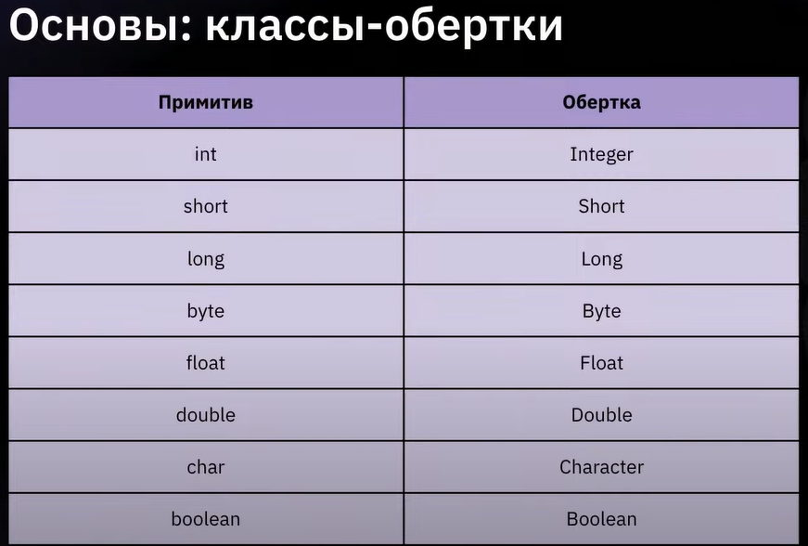 | Классы-обертки Возвращает true, если символ является цифрой Преобразует тип переменой в int Преобразует тип переменой в string Возвращает максимальное значение данного типа | 00 38 00 class Program { public static void main(String[] args) { System.out.println(Integer.MAX_VALUE); // 2147483647 System.out.println(Integer.MIN_VALUE); // -2147483648 } }I22 | Собственные функции и методы | Модификаторы доступа 1 public 2 private 3 ? Можно создать библиотеку с часто используемыми методами. К ней можно обращаться из любого места | Собственные функции и методы Функции и методы — это технически одно и то же. Функции могут не принадлежать классам, а методы принадлежат. В java все функции являются методами. static int sum(int a, int b) { return a+b; } | 01 20 00 public class Program { static void sayHi() { System.out.println("hi!"); } static int sum(int a, int b) { return a+b; } static double factor(int n) { if(n==1)return 1; return n * factor(n-1); } public static void main(String[] args) { sayHi(); // hi! System.out.println(sum(1, 3)); // 4 System.out.println(factor(5)); // 120.0 }} | Циклы |  | Цикл — это многократное выполнение одинаковой последовательности действий. В java доступны следующие циклы: цикл while; цикл do while; цикл for; и его модификация for in | 01 25 00 | Получение данных из терминала import java.util.Scanner; Scanner console = new Scanner(System.in); String name = console.nextLine(); int x = console.nextInt(); double y = console.nextDouble(); nextLine () nextInt () nextFloat () nextDouble () | Важно! import java.util.Scanner; 1 System это штатный класс с функционалом, относящимся к системе. 2 in это его публичное поле, содержащее стандартный поток ввода String Int Float Double | input. Ввод данных. System Присваивает введенное пользователем значение новой переменной в формате/типе string Шаг 1 Необходимо создать объект (экземпляр) класса Scanner. Scanner console = new Scanner(System.in); Шаг 2 для ввода строки. Возвращаемый тип данных String; для ввода целых чисел. Возвращаемый тип данных int; ввод чисел с плавающей точкой. Возвращаемый тип данных float; ввод больших чисел с плавающей точкой. Возвращаемый тип double. | 01 06 00 import java.util.Scanner; public class Program { public static void main(String[] args) { Scanner console = new Scanner(System.in); System.out.printf("name: "); String name = console.nextLine(); //System.out.printf("Привет, %s!", name); iScanner.close(); } } | Область видимости переменных | Не использовать переменные с одинаковыми именами ИЛИ не использовать переменную с одинаковым именем, до более глубокого уровня | Область видимости переменных У переменных существует понятие «область видимости». Если переменную объявили внутри некоторого блока фигурных скобок { }, то снаружи этого блока переменная будет недоступна. | 01 14 00 public class Program { public static void main(String[] args) { { int i = 123; System.out.println(i); } System.out.println(i); // error: cannot find symbol } }
Одномерные массивы Присвоить значение в одномерный массив | ТИП ДАННЫХ[] ИМЯ = new ТИП ДАННЫХ [3]; arr[3] = 13 | Массивы Способы определить новый массив int[] array = new int[5]; int[] array = new int[]{ 0, 0, 0, 0, 0}; int[] array; int array[]; int[] array = {"a","b","c"} Integer[] someArray = new Integer[size] | 0:20:29 public class Program { public static void main(String[] args) { int[] arr = new int[10]; System.out.println(arr.length); // 10 arr = new int[] { 1, 2, 3, 4, 5 }; System.out.println(arr.length); // 5 } } | If |  | Ветвление Условное выражение if (a > b) { c=b }else{ c=a } | 01 20 51 public class Program { public static void main(String[] args) { int a = 1; int b = 2; int c; if (a > b) { c = a; } else { c = b; } System.out.println(c); } } | while | Присвоение значения переменной в цикле while ((c = fr.read()) != -1) { char ch = (char) c; if (ch == '\n') { System.out.print(ch); } else { System.out.print(ch); } | Цикл while while (value != 0) { value /= 10; count++; } | public class Program { public static void main(String[] args) { int value = 321; int count = 0; while (value != 0) { value /= 10; count++; } System.out.println(count); } } | Проверка ввода пользователя boolean flag = console.hasNextInt(); | Важно! Число - это тоже строка, только состоящаяиз цифр. Поэтому hasNextLine для числа тоже вернет true. | input. Ввод данных. System Необязательно, так как при вводи данных другого типа все равно выйдет ошибка присвоения, однако позволит дополнительно сообщить информацию с чем связана ошибка ввода boolean flag = console.hasNextInt(); При вызове начинает слушать вызов nextLine (), nextInt (), nextFloat (), nextDouble () , чтобы выдать true или false | public class Main { public static void main(String[] args) { Scanner console = new Scanner(System.in); System.out.printf("int a: "); System.out.println(console.hasNextInt()); int i = console.nextInt(); System.out.println(i); iScanner.close(); } } | Глобальные переменные | public class Program { public static void main(String[] args) { int i = 123; { int i = 123; //уже есть i System.out.println(i); } System.out.println(i); // error: cannot find symbol } } | public class Program { public static void main(String[] args) { { int i = 123; System.out.println(i); } int i = 123; //новая i, так как старая пропала System.out.println(i); //123 } } | public class Program { static int a = 123 public static void main(String[] args) { int i = 123; { int i = 123; //уже есть i System.out.println(i); } System.out.println(i); // error: cannot find symbol } }
Двумерные массивы | ТИП ДАННЫХ[] ИМЯ[] = new ТИП ДАННЫХ [3][5]; ТИП ДАННЫХ[][] ИМЯ[] = new ТИП ДАННЫХ [3][5]; https://javarush.ru/groups/posts/mnogomernye-massivy | Массивы Двумерный массив — это не что иное, как массив одномерных массивов. Способы определить новый массив int[] array[] = new int[5][5]; int[][] array = new int[5][5]; array.length - размер основного массива array[0].length - размер внутренних массивов | 00 59 00 public class Program { public static void main(String[] args) { int[] arr[] = new int[3][5]; for (int[] line : arr) { for (int item : line) { System.out.printf("%d ", item); } System.out.println(); } } } | Cокращенная версия if |  | Ветвление | public class Program { public static void main(String[] args) { int a = 1; int b = 2; int c = 0; if (a > b) c = a; System.out.println(c); } } | do while | continue, break Операторы для управления циклами — continue и break. Выполнение следующей итерации цикла — continue. Прерывание текущей итерации цикла — break. * ближайшего к оператору | Цикл do while do { value /= 10; count++; } while (value != 0); System.out.println(count); | 01 26 00 public class Program { public static void main(String[] args) { int value = 321; int count = 0; do { value /= 10; count++; } while (value != 0); System.out.println(count); } } | Вариант 2 System.out.print("Нажмите любую клавишу, а затем клавишу ENTER: "); ch = (char) System.in.read(); |  | 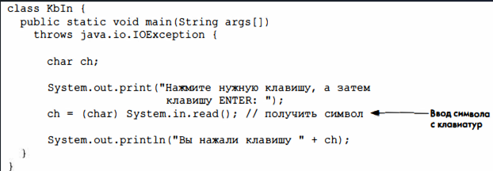
Зубчатые массивы | Инициализация двумероного массива: int[][] arr = new int[3][]; // это инициализирует элементы массива 0 arr[0] = new int[1]; arr[1] = new int[2]; arr[2] = new int[3]; ------------------------------------------------------------------------------- int[][] arr = { new int[] { 1, 2, 3 }; new int[] { 4, 5, 6, 7 }; new int[] { 8, 9 }; }; ------------------------------------------------------------------------------- int[][] arr = { { 1, 2, 3 }, { 4, 5, 6, 7 }, { 8, 9 } }; | В Java можно создать двумерный массив, где отдельные одномерные массивы имеют разную длину. class Main { // Программа для иллюстрации массива Jagged на Java public static void main(String[] args) { // Объявить зубчатый массив, содержащий три элемента int[][] arr = new int[3][]; // Инициализируем элементы arr[0] = new int[] { 1, 2, 3 }; arr[1] = new int[] { 4, 5, 6, 7 }; arr[2] = new int[] { 8, 9 }; // печатаем элементы массива for (int[] row: arr) { System.out.println(Arrays.toString(row)); } } } | 01 01 21 public class Program { public static void main(String[] args) { int[][] arr = new int[3][5]; for (int i = 0; i < arr.length; i++) { for (int j = 0; j < arr[i].length; j++) { System.out.printf("%d ", arr[i][j]); } System.out.println(); } } } | Тернарный оператор int min = a < b ? a : b; |  | Ветвление | public class Program { public static void main(String[] args) { int a = 1; int b = 2; int min = a < b ? a : b; System.out.println(min); } } | for |  | Цикл for int s = 0; for (int i = 1; i <= 10; i++) { s += i; } | public class Program { public static void main(String[] args) { int s = 0; for (int i = 1; i <= 10; i++) { s += i; } System.out.println(s); } } | Вариант 3 public void userInput() throws IOException, NullPointerException { InputStreamReader inputSys = new InputStreamReader(System.in); BufferedReader br = new BufferedReader(inputSys); System.out.print("Введите любое значение, кроме пустой строки: "); String userPhrase = br.readLine(); if (userPhrase.isEmpty()) throw new NullPointerException(); System.out.println(userPhrase); } | Примечание: после вызова InputStreamReader и BufferedReader каждое последующее обращение к br.readline() будет вызывать приглашение пользователю ввести данные в консоли | public void userInput() throws IOException, NullPointerException { InputStreamReader inputSys = new InputStreamReader(System.in); BufferedReader br = new BufferedReader(inputSys); System.out.print("Введите любое значение, кроме пустой строки: "); String userPhrase = br.readLine(); if (userPhrase.isEmpty()) throw new NullPointerException(); System.out.println(userPhrase); }
 |  |  |  | Оператор switch switch (переменная) { case 1: код break; case 2: case 3: case 4: код break; итд default: возвращает, если ни один из case не был выполнен } | 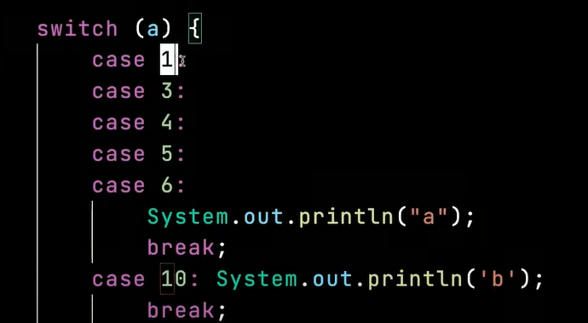 Важно! Break обязателен | Ветвление switch (переменная) { case 1: код break; case 2: case 3: case 4: код break; итд default: возвращает, если ни один из case не был выполнен } | import java.util.Scanner; public class Program { public static void main(String[] args) { int month = value; String text = ""; switch (month) { case 1: text = "Autumn"; break; ... default: text = "mistake"; break; } System.out.println(text); iScanner.close(); } } | foreach | Важно! Работает только для коллекций! | Цикл foreach int arr[] = new int[10]; for (int item : <arr:коллекций>) { System.out.printf("%d ", item); } | public class Program { public static void main(String[] args) { int arr[] = new int[10]; for (int item : arr) { System.out.printf("%d ", item); } System.out.println(); } } | Форматирование строк | `https://docs.oracle.com/javase/8/docs/api/java/util/Formatter.html Виды спецификаторов %d: целочисленных значений %x: для вывода шестнадцатеричных чисел %f: для вывода чисел с плавающей точкой %e: для вывода чисел в экспоненциальной форме, например, 3.1415e+01 %c: для вывода одиночного символа %s: для вывода строковых значений | Интерполяция Вариант 1: сохраняем в переменную String res = String.format("%d + %d = %d \n", a, b, c); The format specifiers for general, character, and numeric types have the following syntax: %[argument_index$][flags][width][.precision]conversion The optional argument_index is a decimal integer indicating the position of the argument in the argument list. The first argument is referenced by "1$", the second by "2$", etc. | 01 12 00 public class Program { public static void main(String[] args) { int a = 1, b = 2; int c = a + b; String res = String.format("%d + %d = %d \n", a, b, c); System.out.printf("%d + %d = %d \n", a, b, c); System.out.println(res); } }
НО невозможно присвоить массив одного типа данных другому массивы с другим типом данных | Самостоятельное изучение | class Program { public static void main(String[] args) { int[] a = new int[10]; double[] d = a; // ИЗУЧАЕМ ковариантность и контравариантность } } | 01 05 00 |  |  |  |  |  |  |  | public class Program { public static void main(String[] args) { int[] arr[] = new int[3][5]; for (int[] line : arr) { for (int item : line) { System.out.printf("%d ", item); } System.out.println(); } } } |  | Conversions are divided into the following categories: General - may be applied to any argument type Character - may be applied to basic types which represent Unicode characters: char, Character, byte, Byte, short, and Short. This conversion may also be applied to the types int and Integer when Character.isValidCodePoint(int) returns true Numeric Integral - may be applied to Java integral types: byte, Byte, short, Short, int and Integer, long, Long, and BigInteger (but not char or Character) Floating Point - may be applied to Java floating-point types: float, Float, double, Double, and BigDecimal | The optional flags is a set of characters that modify the output format. The set of valid flags depends on the conversion. The optional width is a positive decimal integer indicating the minimum number of characters to be written to the output. The optional precision is a non-negative decimal integer usually used to restrict the number of characters. The specific behavior depends on the conversion. The required conversion is a character indicating how the argument should be formatted. The set of valid conversions for a given argument depends on the argument's data type. | 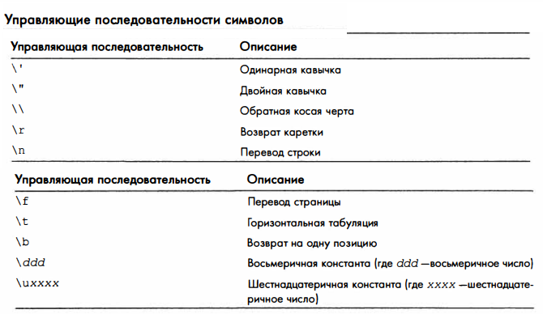
 |  |  |  |  |  |  |  |  |  |  |  | Форматированный вывод f - строки в python $ - строки в C# | Date/Time - may be applied to Java types which are capable of encoding a date or time: long, Long, Calendar, Date and TemporalAccessor Percent - produces a literal '%' ('\u0025') Line Separator - produces the platform-specific line separator | Date/Time Calendar c = ...; String s = String.format("Duke's Birthday: %1$ tm %1$te,%1$tY", c); The required conversion is a two character sequence. System.out.format("Local time: %tD", Calendar.getInstance()); //Local time: 12/09/22 Вариант 2: выводим в терминал System.out.printf("%d + %d = %d \n", a, b, c); | float pi = 3.1415f; System.out.printf("%f\n", pi); // 3,141500 System.out.printf("%.2f\n", pi); // 3,14 System.out.printf("%.3f\n", pi); // 3,141 System.out.printf("%e\n", pi); // 3,141500e+00 System.out.printf("%.2e\n", pi); // 3,14e+00 System.out.printf("%.3e\n", pi); // 3,141e+00

Работа с файлами -------------------> | Работа с файлами -------------------> | Работа с файлами -------------------> | Работа с файлами -------------------> | Работа с файлами -------------------> | Работа с файлами -------------------> | Работа с файлами -------------------> | Работа с файлами -------------------> | Работа с файлами -------------------> | Работа с файлами -------------------> | Работа с файлами -------------------> | Работа с файлами -------------------> | Работа с файлами -------------------> | Работа с файлами -------------------> | Работа с файлами -------------------> | Работа с файлами ------------------->
Работа с файлами import java.io.FileWriter; import java.io.IOException; fw.write("line 1"); fw.append('\n'); fw.flush(); | `https://docs.oracle.com/javase/10/docs/api/java/io/FileWriter.html https://docs.oracle.com/javase/10/docs/api/java/io/OutputStreamWriter.htm | Работа с файлами. Запись в файлы FileWriter fw = new FileWriter("file.txt", false) false - создать новый файл true - дозаписать новый текст в конец файла Записать новую линию Добавить к текущей линии Сохранить изменения | 01 36 00 import java.io.FileWriter; import java.io.IOException; public class Program { public static void main(String[] args) { try (FileWriter fw = new FileWriter("file.txt", false)) { fw.write("line 1"); fw.append('\n'); fw.append('2'); fw.append('\n'); fw.write("line 3"); fw.flush(); } catch (IOException ex) { System.out.println(ex.getMessage()); } } } | Работа с файлами bw.write("line 1"); bw.flush(); bw.close(); | `https://docs.oracle.com/javase/10/docs/api/java/io/BufferedWriter.html | Работа с файлами. Запись в файлы BufferedWriter bw = new BufferedWriter("file.txt") Methods declared in class java.io.Writer append, append, append, close, write, write | FileWriter fw = new FileWriter("Output.txt", false); BufferedWriter bw = new BufferedWriter(fw); bw.write(String.valueOf(hw.myPower(num, power))); bw.close(); | import java.io.FileReader; | `https://docs.oracle.com/javase/10/docs/api/java/io/FileReader.html | Работа с файлами. Чтение из файлов Вариант посимвольно FileReader fr = new FileReader("file.txt"); int c; while ((c = fr.read()) != -1) { char ch = (char) c; if (ch == '\n') { System.out.print(ch); } else { System.out.print(ch); } | import java.io.*; public class Program { public static void main(String[] args) throws Exception { FileReader fr = new FileReader("file.txt"); int c; while ((c = fr.read()) != -1) { char ch = (char) c; if (ch == '\n') { System.out.print(ch); } else { System.out.print(ch); } } } } | BufferedReader | `https://docs.oracle.com/javase/10/docs/api/java/io/BufferedReader.html Важно! BufferedReader и FileReader. BufferedReader лучше, так как создает "кэш" из всех первовстречающихся символов, таким образом в дальнейшем обращается к этому кэшу, ускоряя чтение, исключая постоянную необходимость раскодировки байт в символы | Вариант построчно BufferedReader br = new BufferedReader(new FileReader("file.txt")); String str; while ((str = br.readLine()) != null) { System.out.printf("== %s ==\n", str); } Создание BufferedReader BufferedReader in = new BufferedReader(new FileReader("foo.in")); BufferedReader(Reader in) Creates a buffering character-input stream that uses a default-sized input buffer. BufferedReader(Reader in, int sz) Creates a buffering character-input stream that uses an input buffer of the specified size. | import java.io.*; public class Program { public static void main(String[] args) throws Exception { BufferedReader br = new BufferedReader(new FileReader("file.txt")); String str; while ((str = br.readLine()) != null) { System.out.printf("== %s ==\n", str); } br.close(); } } | Разница между stream и thread |  | В программировании есть два различных понятия stream и thread . Первое обозначает объект для выполнения операций (чаще всего передача данных или их накопление), второе же обозначает объект, который позволяет выполнить некий программный код параллельно с другими ветками кода.
Writer |  | Создание Writer FileWriter fw = new FileWriter("file.txt", false) |  | BufferedWriter |  | Создание Writer BufferedWriter bw = new BufferedWriter("file.txt") |  | FileReader | `https://docs.oracle.com/javase/10/docs/api/java/io/Reader.html | Создание FileReader FileReader fr = new FileReader("file.txt"); |  | lines() | Stream<String> | Returns a Stream, the elements of which are lines read from this BufferedReader.
append(char c) | Writer | Appends the specified character to this writer. |  | flush() | void | Flushes the stream. |  | close() | abstract void | Closes the stream and releases any system resources associated with it. |  | mark​(int readAheadLimit) | void | Marks the present position in the stream.
append(CharSequence csq) | Writer | Appends the specified character sequence to this writer. |  | newLine() | void | Writes a line separator. |  | mark​(int readAheadLimit) | void | Marks the present position in the stream. |  | markSupported() | boolean | Tells whether this stream supports the mark() operation, which it does.
append(CharSequence csq, int start, int end) | Writer | Appends a subsequence of the specified character sequence to this writer. |  | write​(char[] cbuf, int off, int len) | void | Writes a portion of an array of characters. |  | markSupported() | boolean | Tells whether this stream supports the mark() operation. |  | read() | int | Reads a single character.
close() | abstract void | Closes the stream, flushing it first. |  | write​(int c) | void | Writes a single character. |  | read() | int | Reads a single character. |  | read​(char[] cbuf, int off, int len) | int | Reads characters into a portion of an array.
flush() | abstract void | Flushes the stream. |  | write​(String s, int off, int len) | void | Writes a portion of a String. |  | read​(char[] cbuf) | int | Reads characters into an array. |  | readLine() | String | Reads a line of text.
write(char[] cbuf) | void | Writes an array of characters. |  |  |  |  |  | read​(char[] cbuf, int off, int len) | abstract int | Reads characters into a portion of an array. |  | ready() | boolean | Tells whether this stream is ready to be read.
write(char[] cbuf, int off, int len) | abstract void | Writes a portion of an array of characters. |  |  |  |  |  | read​(CharBuffer target) | int | Attempts to read characters into the specified character buffer. |  | reset() | void | Resets the stream to the most recent mark.
write(int c) | void | Writes a single character. |  |  |  |  |  | ready() | boolean | Tells whether this stream is ready to be read. |  | skip​(long n) | long | Skips characters.
write(String str) | void | Writes a string. |  |  |  |  |  | reset() | void | Resets the stream.
write(String str, int off, int len) | void | Writes a portion of a string. |  |  |  |  |  | skip​(long n) | long | Skips characters.
 |  |  |  |  |  |  |  | transferTo​(Writer out) | long | Reads all characters from this reader and writes the characters to the given writer in the order that they are read.

Array | `https://docs.oracle.com/javase/10/docs/api/java/util/Arrays.html Methods inherited from class java.lang.Object clone, equals, finalize, getClass, hashCode, notify, notifyAll, toString, wait, wait, wait | int[] array = new int[5]; int[] array = new int[]{ 0, 0, 0, 0, 0}; int[] array; int array[]; int[] array = {"a","b","c"} Integer[] someArray = new Integer[size] |  | Array |  |  |  | Array |  |  |  | Форматирование строк
System.arraycopy(a, 0, b, 0, a.length); | Копирование массивов (единственный верный способ) System.arraycopy(a, 0, b, 0, a.length); a - массив 1 b - массив 2 0 - с какого элемента по индексу необходимо копировать a.length - количество элементов, которые требуется скопировать | Массивы Копирование элементов одного массива в другой любой длинны Используется без присваивания |  | fill​(long[] a, int fromIndex, int toIndex, long val) | static void | Assigns the specified long value to each element of the specified range of the specified array of longs. |  | parallelSort​(byte[] a) | static void | Sorts the specified array into ascending numerical order. |  | Conversion | Argument Category
Вывод массивов в консоль | Важно! Только для Char[] array String exampleText39 = "Привет"; char[] charArrayResult = exampleText39.toCharArray(); System.out.println(charArrayResult); | Вариант 1 Вывод массивов в консоль осуществляется только через добавление в пустой List | List<String> myArray = new ArrayList<String>(); String[] text = {"1","2","3"}; myArray.addAll(List.of(text)); System.out.println(myArray); | fill​(long[] a, long val) | static void | Assigns the specified long value to each element of the specified array of longs. |  | parallelSort​(byte[] a, int fromIndex, int toIndex) | static void | Sorts the specified range of the array into ascending numerical order. |  | 'b', 'B' | general | If the argument arg is null, then the result is "false". If arg is a boolean or Boolean, then the result is the string returned by String.valueOf(arg). Otherwise, the result is "true".
Arrays.toString(<простой массив>) |  | Вариант 2 Arrays.toString(); | List<String> user = new ArrayList<>(List.of("Kate", "Alex")); | fill​(short[] a, int fromIndex, int toIndex, short val) | static void | Assigns the specified short value to each element of the specified range of the specified array of shorts. |  | parallelSort​(char[] a) | static void | Sorts the specified array into ascending numerical order. |  | 'h', 'H' | general | If the argument arg is null, then the result is "null". Otherwise, the result is obtained by invoking Integer.toHexString(arg.hashCode()).
Arrays.asList(String[]) | static <T> List<T> Возвращает List | Returns a fixed-size list backed by the specified array. Важно! List<String> myArray - типом содержащихся переменных может быть только класс-обертка! | List<String> myArray = new ArrayList<String>(); String text = "1,2,3"; myArray.addAll(Arrays.asList(text.split(","))); System.out.println(myArray); | fill​(short[] a, short val) | static void | Assigns the specified short value to each element of the specified array of shorts. |  | parallelSort​(char[] a, int fromIndex, int toIndex) | static void | Sorts the specified range of the array into ascending numerical order. |  | 's', 'S' | general | If the argument arg is null, then the result is "null". If arg implements Formattable, then arg.formatTo is invoked. Otherwise, the result is obtained by invoking arg.toString().
List.of(String[]); | Возвращает List | Returns a list backed by the specified array. | List<String> myArray = new ArrayList<String>(); String[] text = {"1","2","3"}; myArray.addAll(List.of(text)); System.out.println(myArray); | fill​(Object[] a, int fromIndex, int toIndex, Object val) | static void | Assigns the specified Object reference to each element of the specified range of the specified array of Objects. |  | parallelSort​(double[] a) | static void | Sorts the specified array into ascending numerical order. |  | 'c', 'C' | character | The result is a Unicode character
binarySearch​(byte[] a, byte key) | static int | Searches the specified array of bytes for the specified value using the binary search algorithm. |  | fill​(Object[] a, Object val) | static void | Assigns the specified Object reference to each element of the specified array of Objects. |  | parallelSort​(double[] a, int fromIndex, int toIndex) | static void | Sorts the specified range of the array into ascending numerical order. |  | 'd' | integral | The result is formatted as a decimal integer
binarySearch​(byte[] a, int fromIndex, int toIndex, byte key) | static int | Searches a range of the specified array of bytes for the specified value using the binary search algorithm. |  | hashCode​(boolean[] a) | static int | Returns a hash code based on the contents of the specified array. |  | parallelSort​(float[] a) | static void | Sorts the specified array into ascending numerical order. |  | 'o' | integral | The result is formatted as an octal integer
binarySearch​(char[] a, char key) | static int | Searches the specified array of chars for the specified value using the binary search algorithm. |  | hashCode​(byte[] a) | static int | Returns a hash code based on the contents of the specified array. |  | parallelSort​(float[] a, int fromIndex, int toIndex) | static void | Sorts the specified range of the array into ascending numerical order. |  | 'x', 'X' | integral | The result is formatted as a hexadecimal integer
binarySearch​(char[] a, int fromIndex, int toIndex, char key) | static int | Searches a range of the specified array of chars for the specified value using the binary search algorithm. |  | hashCode​(char[] a) | static int | Returns a hash code based on the contents of the specified array. |  | parallelSort​(int[] a) | static void | Sorts the specified array into ascending numerical order. |  | 'e', 'E' | floating point | The result is formatted as a decimal number in computerized scientific notation
binarySearch​(double[] a, double key) | static int | Searches the specified array of doubles for the specified value using the binary search algorithm. |  | hashCode​(double[] a) | static int | Returns a hash code based on the contents of the specified array. |  | parallelSort​(int[] a, int fromIndex, int toIndex) | static void | Sorts the specified range of the array into ascending numerical order. |  | 'f' | floating point | The result is formatted as a decimal number
binarySearch​(double[] a, int fromIndex, int toIndex, double key) | static int | Searches a range of the specified array of doubles for the specified value using the binary search algorithm. |  | hashCode​(float[] a) | static int | Returns a hash code based on the contents of the specified array. |  | parallelSort​(long[] a) | static void | Sorts the specified array into ascending numerical order. |  | 'g', 'G' | floating point | The result is formatted using computerized scientific notation or decimal format, depending on the precision and the value after rounding.
binarySearch​(float[] a, float key) | static int | Searches the specified array of floats for the specified value using the binary search algorithm. |  | hashCode​(int[] a) | static int | Returns a hash code based on the contents of the specified array. |  | parallelSort​(long[] a, int fromIndex, int toIndex) | static void | Sorts the specified range of the array into ascending numerical order. |  | 'a', 'A' | floating point | The result is formatted as a hexadecimal floating-point number with a significand and an exponent. This conversion is not supported for the BigDecimal type despite the latter's being in the floating point argument category.
binarySearch​(float[] a, int fromIndex, int toIndex, float key) | static int | Searches a range of the specified array of floats for the specified value using the binary search algorithm. |  | hashCode​(long[] a) | static int | Returns a hash code based on the contents of the specified array. |  | parallelSort​(short[] a) | static void | Sorts the specified array into ascending numerical order. |  | 't', 'T' | date/time | Prefix for date and time conversion characters. See Date/Time Conversions.
binarySearch​(int[] a, int key) | static int | Searches the specified array of ints for the specified value using the binary search algorithm. |  | hashCode​(short[] a) | static int | Returns a hash code based on the contents of the specified array. |  | parallelSort​(short[] a, int fromIndex, int toIndex) | static void | Sorts the specified range of the array into ascending numerical order. |  | '%' | percent | The result is a literal '%' ('\u0025')
binarySearch​(int[] a, int fromIndex, int toIndex, int key) | static int | Searches a range of the specified array of ints for the specified value using the binary search algorithm. |  | hashCode​(Object[] a) | static int | Returns a hash code based on the contents of the specified array. |  | parallelSort​(T[] a) | static void | Sorts the specified array of objects into ascending order, according to the natural ordering of its elements. |  | 'n' | line separator | The result is the platform-specific line separator
binarySearch​(long[] a, int fromIndex, int toIndex, long key) | static int | Searches a range of the specified array of longs for the specified value using the binary search algorithm. |  | mismatch​(boolean[] a, boolean[] b) | static int | Finds and returns the index of the first mismatch between two boolean arrays, otherwise return -1 if no mismatch is found. |  | parallelSort​(T[] a, int fromIndex, int toIndex) | static <T extends Comparable<? super T>>, void | Sorts the specified range of the specified array of objects into ascending order, according to the natural ordering of its elements.
binarySearch​(long[] a, long key) | static int | Searches the specified array of longs for the specified value using the binary search algorithm. |  | mismatch​(boolean[] a, int aFromIndex, int aToIndex, boolean[] b, int bFromIndex, int bToIndex) | static int | Finds and returns the relative index of the first mismatch between two boolean arrays over the specified ranges, otherwise return -1 if no mismatch is found. |  | parallelSort​(T[] a, int fromIndex, int toIndex, Comparator<? super T> cmp) | static <T> void | Sorts the specified range of the specified array of objects according to the order induced by the specified comparator.
binarySearch​(short[] a, int fromIndex, int toIndex, short key) | static int | Searches a range of the specified array of shorts for the specified value using the binary search algorithm. |  | mismatch​(byte[] a, byte[] b) | static int | Finds and returns the index of the first mismatch between two byte arrays, otherwise return -1 if no mismatch is found. |  | parallelSort​(T[] a, Comparator<? super T> cmp) | static <T> void | Sorts the specified array of objects according to the order induced by the specified comparator.
binarySearch​(short[] a, short key) | static int | Searches the specified array of shorts for the specified value using the binary search algorithm. |  | mismatch​(byte[] a, int aFromIndex, int aToIndex, byte[] b, int bFromIndex, int bToIndex) | static int | Finds and returns the relative index of the first mismatch between two byte arrays over the specified ranges, otherwise return -1 if no mismatch is found. |  | setAll​(double[] array, IntToDoubleFunction generator) | static void | Set all elements of the specified array, using the provided generator function to compute each element.
binarySearch​(Object[] a, int fromIndex, int toIndex, Object key) | static int | Searches a range of the specified array for the specified object using the binary search algorithm. |  | mismatch​(char[] a, char[] b) | static int | Finds and returns the index of the first mismatch between two char arrays, otherwise return -1 if no mismatch is found. |  | setAll​(int[] array, IntUnaryOperator generator) | static void | Set all elements of the specified array, using the provided generator function to compute each element.
binarySearch​(Object[] a, Object key) | static int | Searches the specified array for the specified object using the binary search algorithm. |  | mismatch​(char[] a, int aFromIndex, int aToIndex, char[] b, int bFromIndex, int bToIndex) | static int | Finds and returns the relative index of the first mismatch between two char arrays over the specified ranges, otherwise return -1 if no mismatch is found. |  | setAll​(long[] array, IntToLongFunction generator) | static void | Set all elements of the specified array, using the provided generator function to compute each element.
binarySearch​(T[] a, int fromIndex, int toIndex, T key, Comparator<? super T> c) | static <T> int | Searches a range of the specified array for the specified object using the binary search algorithm. |  | mismatch​(double[] a, double[] b) | static int | Finds and returns the index of the first mismatch between two double arrays, otherwise return -1 if no mismatch is found. |  | setAll​(T[] array, IntFunction<? extends T> generator) | static <T> void | Set all elements of the specified array, using the provided generator function to compute each element.
binarySearch​(T[] a, T key, Comparator<? super T> c) | static <T> int | Searches the specified array for the specified object using the binary search algorithm. |  | mismatch​(double[] a, int aFromIndex, int aToIndex, double[] b, int bFromIndex, int bToIndex) | static int | Finds and returns the relative index of the first mismatch between two double arrays over the specified ranges, otherwise return -1 if no mismatch is found. |  | sort​(byte[] a) | static void | Sorts the specified array into ascending numerical order.
compare​(boolean[] a, boolean[] b) | static int | Compares two boolean arrays lexicographically. |  | mismatch​(float[] a, float[] b) | static int | Finds and returns the index of the first mismatch between two float arrays, otherwise return -1 if no mismatch is found. |  | sort​(byte[] a, int fromIndex, int toIndex) | static void | Sorts the specified range of the array into ascending order.
compare​(boolean[] a, int aFromIndex, int aToIndex, boolean[] b, int bFromIndex, int bToIndex) | static int | Compares two boolean arrays lexicographically over the specified ranges. |  | mismatch​(float[] a, int aFromIndex, int aToIndex, float[] b, int bFromIndex, int bToIndex) | static int | Finds and returns the relative index of the first mismatch between two float arrays over the specified ranges, otherwise return -1 if no mismatch is found. |  | sort​(char[] a) | static void | Sorts the specified array into ascending numerical order.
compare​(byte[] a, byte[] b) | static int | Compares two byte arrays lexicographically. |  | mismatch​(int[] a, int[] b) | static int | Finds and returns the index of the first mismatch between two int arrays, otherwise return -1 if no mismatch is found. |  | sort​(char[] a, int fromIndex, int toIndex) | static void | Sorts the specified range of the array into ascending order.
compare​(byte[] a, int aFromIndex, int aToIndex, byte[] b, int bFromIndex, int bToIndex) | static int | Compares two byte arrays lexicographically over the specified ranges. |  | mismatch​(int[] a, int aFromIndex, int aToIndex, int[] b, int bFromIndex, int bToIndex) | static int | Finds and returns the relative index of the first mismatch between two int arrays over the specified ranges, otherwise return -1 if no mismatch is found. |  | sort​(double[] a) | static void | Sorts the specified array into ascending numerical order.
compare​(char[] a, char[] b) | static int | Compares two char arrays lexicographically. |  | mismatch​(long[] a, int aFromIndex, int aToIndex, long[] b, int bFromIndex, int bToIndex) | static int | Finds and returns the relative index of the first mismatch between two long arrays over the specified ranges, otherwise return -1 if no mismatch is found. |  | sort​(double[] a, int fromIndex, int toIndex) | static void | Sorts the specified range of the array into ascending order.
compare​(char[] a, int aFromIndex, int aToIndex, char[] b, int bFromIndex, int bToIndex) | static int | Compares two char arrays lexicographically over the specified ranges. |  | mismatch​(long[] a, long[] b) | static int | Finds and returns the index of the first mismatch between two long arrays, otherwise return -1 if no mismatch is found. |  | sort​(float[] a) | static void | Sorts the specified array into ascending numerical order.
compare​(double[] a, double[] b) | static int | Compares two double arrays lexicographically. |  | mismatch​(short[] a, int aFromIndex, int aToIndex, short[] b, int bFromIndex, int bToIndex) | static int | Finds and returns the relative index of the first mismatch between two short arrays over the specified ranges, otherwise return -1 if no mismatch is found. |  | sort​(float[] a, int fromIndex, int toIndex) | static void | Sorts the specified range of the array into ascending order.
compare​(double[] a, int aFromIndex, int aToIndex, double[] b, int bFromIndex, int bToIndex) | static int | Compares two double arrays lexicographically over the specified ranges. |  | mismatch​(short[] a, short[] b) | static int | Finds and returns the index of the first mismatch between two short arrays, otherwise return -1 if no mismatch is found. |  | sort​(int[] a) | static void | Sorts the specified array into ascending numerical order.
compare​(float[] a, float[] b) | static int | Compares two float arrays lexicographically. |  | mismatch​(Object[] a, int aFromIndex, int aToIndex, Object[] b, int bFromIndex, int bToIndex) | static int | Finds and returns the relative index of the first mismatch between two Object arrays over the specified ranges, otherwise return -1 if no mismatch is found. |  | sort​(int[] a, int fromIndex, int toIndex) | static void | Sorts the specified range of the array into ascending order.
compare​(float[] a, int aFromIndex, int aToIndex, float[] b, int bFromIndex, int bToIndex) | static int | Compares two float arrays lexicographically over the specified ranges. |  | mismatch​(Object[] a, Object[] b) | static int | Finds and returns the index of the first mismatch between two Object arrays, otherwise return -1 if no mismatch is found. |  | sort​(long[] a) | static void | Sorts the specified array into ascending numerical order.
compare​(int[] a, int[] b) | static int | Compares two int arrays lexicographically. |  | mismatch​(T[] a, int aFromIndex, int aToIndex, T[] b, int bFromIndex, int bToIndex, Comparator<? super T> cmp) | static <T> int | Finds and returns the relative index of the first mismatch between two Object arrays over the specified ranges, otherwise return -1 if no mismatch is found. |  | sort​(long[] a, int fromIndex, int toIndex) | static void | Sorts the specified range of the array into ascending order.
compare​(int[] a, int aFromIndex, int aToIndex, int[] b, int bFromIndex, int bToIndex) | static int | Compares two int arrays lexicographically over the specified ranges. |  | mismatch​(T[] a, T[] b, Comparator<? super T> cmp) | static <T> int | Finds and returns the index of the first mismatch between two Object arrays, otherwise return -1 if no mismatch is found. |  | sort​(short[] a) | static void | Sorts the specified array into ascending numerical order.
compare​(long[] a, int aFromIndex, int aToIndex, long[] b, int bFromIndex, int bToIndex) | static int | Compares two long arrays lexicographically over the specified ranges. |  | parallelPrefix​(double[] array, int fromIndex, int toIndex, DoubleBinaryOperator op) | static void | Performs parallelPrefix(double[], DoubleBinaryOperator) for the given subrange of the array. |  | sort​(short[] a, int fromIndex, int toIndex) | static void | Sorts the specified range of the array into ascending order.
compare​(long[] a, long[] b) | static int | Compares two long arrays lexicographically. |  | parallelPrefix​(double[] array, DoubleBinaryOperator op) | static void | Cumulates, in parallel, each element of the given array in place, using the supplied function. |  | sort​(Object[] a) | static void | Sorts the specified array of objects into ascending order, according to the natural ordering of its elements.
compare​(short[] a, int aFromIndex, int aToIndex, short[] b, int bFromIndex, int bToIndex) | static int | Compares two short arrays lexicographically over the specified ranges. |  | parallelPrefix​(int[] array, int fromIndex, int toIndex, IntBinaryOperator op) | static void | Performs parallelPrefix(int[], IntBinaryOperator) for the given subrange of the array. |  | sort​(Object[] a, int fromIndex, int toIndex) | static void | Sorts the specified range of the specified array of objects into ascending order, according to the natural ordering of its elements.
compare​(short[] a, short[] b) | static int | Compares two short arrays lexicographically. |  | parallelPrefix​(int[] array, IntBinaryOperator op) | static void | Cumulates, in parallel, each element of the given array in place, using the supplied function. |  | sort​(T[] a, int fromIndex, int toIndex, Comparator<? super T> c) | static <T> void | Sorts the specified range of the specified array of objects according to the order induced by the specified comparator.
...
Урок 2
 |  |  |  | Методы |  |  |  |  |  |  |  | Модули |  |  |  | Термины
Строки StringBuilder sb = new StringBuilder(); Важно! Много изменений значений элементов String (например простой поиск значений в строке) Много преобразований/дополнений – StringBuilder | Плохо - медленная конкатинация String str = ""; for (int i = 0; i < 1_000_000; i++) { str += "+"; } | Строки Хорошо StringBuilder sb = new StringBuilder(); for (int i = 0; i < 1_000_000; i++) { sb.append("+"); } | 00 04 36 - 00 08 00 | time |  | Засечь время выполнения кода var s = System.currentTimeMillis(); System.out.println(System.currentTimeMillis() - s); | 00 05 32 | Работа с файловой системой | File <имя> = new File(<полный путь к файлу>); | Работа с файлами и файловой системой File f1 = new File("file.txt"); File f2 = new File("/Users/sk/vscode/java_projects/file.txt"); | 00 10 21 try { String pathProject = System.getProperty("user.dir"); String pathFile = pathProject.concat("/file.txt"); File file = new File(pathFile); if (file.createNewFile()) { System.out.println("file.created"); } else { System.out.println("file.existed"); } } catch (Exception e) { System.out.println("catch"); } finally { System.out.println("finally"); } |  |  |  |  | API (Application programming interface) API на примере: |  | Опредение 1(общее): Это контракт, который предоставляет программа. «Ко мне можно обращаться так и так, я обязуюсь делать то и это». Опредение 2(язык программирования): Это возможности, которые предоставляют разработчики языка для удобного взаимодействия с его функционалом Строки Работа с файловой системой Логирование Импорт Xml
 |  |  |  | Обработка исключений | `https://javarush.ru/groups/posts/isklyucheniya-java try { Код, в котором может появиться ошибка } catch (Exception e) { Обработка, если ошибка случилась } finally { Код, который выполнится в любом случае } Важно! <Тип> <переменная> -> IOException ex | Обработка исключений try – определяет блок кода, в котором может произойти исключение; catch – определяет блок кода, в котором происходит обработка исключения; finally – определяет блок кода, который является необязательным, но при его наличии выполняется в любом случае независимо от результатов выполнения блока try. Эти ключевые слова используются для создания в программном коде специальных обрабатывающих конструкций: try{}catch, try{}catch{}finally, try{}finally{}. throw – используется для возбуждения исключения; throws – используется в сигнатуре методов для предупреждения, о том что метод может выбросить исключение. | 00 14 00 import java.io.File; public class tryDemo { public static void main(String[] args) { try { String pathProject = System.getProperty("user.dir"); String pathFile = pathProject.concat("/file.txt"); File f3 = new File(pathFile); System.out.println("try"); } catch (Exception e) { System.out.println("catch"); } finally { System.out.println("finally"); } } } |  | Важно! При работе с файловыми системами разных ОС всегда нужно помнить о возможных ошибках, связанных с различиями этих ОС | String pathProject = System.getProperty("user.dir"); //возвращаем путь к папке String pathFile = pathProject.concat("/file.txt"); //добавляем к пути название файла File f3 = new File(pathFile); //обозначаем файл в объект System.out.println(f3.getAbsolutePath()); //возвращаем абсолютный путь к файлу // /Users/sk/vscode/java_projects/file.txt // C:/Users/Sk/Documents/xxx/brainexplosion/java/file.txt } | import java.io.File; public class fileSystemDemo { public static void main(String[] args) { String pathProject = System.getProperty("user.dir"); String pathFile = pathProject.concat("/file.txt"); File f3 = new File(pathFile); System.out.println(f3.getAbsolutePath()); // /Users/sk/vscode/java_projects/file.txt // C:/Users/Sk/Documents/xxx/brainexplosion/java/file.txt } | Логирование | В общих словах: логирование должно сохранять все действия пользователя, чтобы при возникновении ошибки мы могли увидеть какой-то алгоритм команд пользователя привел к ошибке | Логирование Логи содержат системную информацию работы программного или аппаратного комплекса. В них записываются действия разного приоритета от пользователя, или программного продукта. Процесс ведения логов называют “логированием” (журналированием). | 00 23 30 import java.util.logging.*; public class Ex0043 { public static void main(String[] args) { Logger logger = Logger.getLogger(Ex0043.class.getName()); logger.setLevel(Level.INFO); ConsoleHandler ch = new ConsoleHandler(); logger.addHandler(ch); //SimpleFormatter sFormat = new SimpleFormatter(); XMLFormatter xml = new XMLFormatter(); //ch.setFormatter(sFormat); ch.setFormatter(xml); logger.log(Level.WARNING, "Тестовое логирование"); logger.info("Тестовое логирование"); } }
 |  |  |  |  | 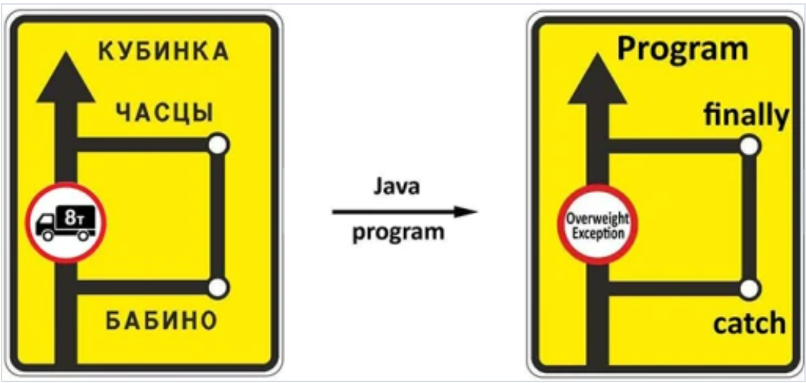 | Обработка исключений Вариант 1 try (FileWriter fw = new FileWriter("file.txt", false)) { …. } catch (IOException ex) { System.out.println(ex.getMessage()); .... } catch (??? ex) { System.out.println(ex.getMessage()); } finally { { System.out.println("finally"); } Вариант 2 public static void main(String[] args) throws Exception { } | try with resources Это еще одна разновидность оператора try. После ключевого слова try нужно добавить круглые скобки, а внутри них — создать объекты с внешними ресурсами. Для объекта, указанного в круглых скобках, компилятор сам добавит секцию finally и вызов метода close(). |  | String line = "empty"; try { File file = new File(pathFile); if (file.createNewFile()) { System.out.println("file.created"); } else { BufferedReader bufReader = new BufferedReader(new FileReader(file)); System.out.println("file.existed"); line = bufReader.readLine(); bufReader.close(); } } catch (Exception e) { //e.printStackTrace(); } finally { System.out.println(line); | import java.io.File; public class Ex0043 { public static void main(String[] args) { String pathProject = System.getProperty("user.dir"); String pathDir = pathProject.concat("/files"); File dir = new File(pathDir); System.out.println(dir.getAbsolutePath()); if (dir.mkdir()) { System.out.println("+"); } else { System.out.println("-"); } for (String fname : dir.list()) { System.out.println(fname); } } } | 00 16 00 if (file.createNewFile()) { System.out.println("file.created"); } else { System.out.println("file.existed"); } | 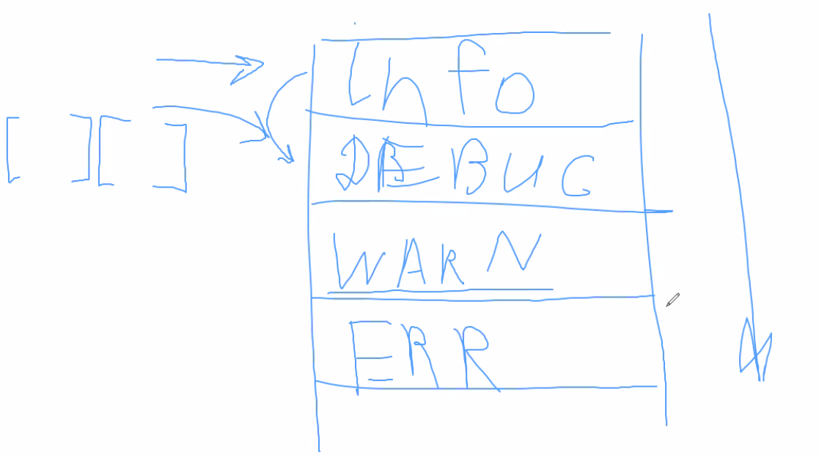 Семинар 00 32 00 - 00 48 00 | 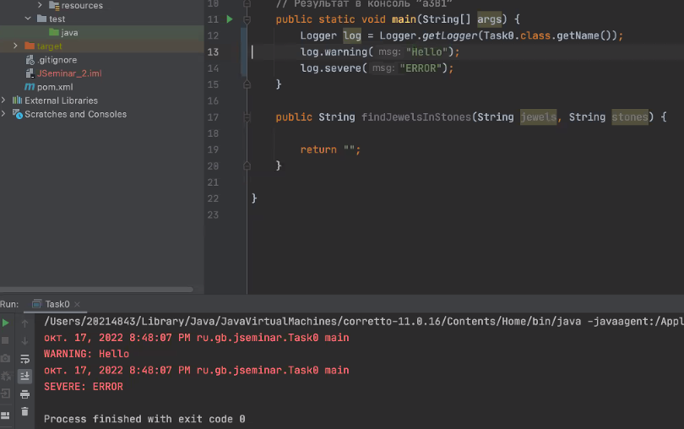 | Использование Logger logger = Logger.getLogger(<указать имя класса>) Уровни важности INFO, DEBUG, WARNING, ERROR и др. Вывод ConsoleHandler info = new ConsoleHandler(); log.addHandler(info); Формат вывода: структурированный, абы как* XMLFormatter, SimpleFormatter В лекции также приводится пример с FileHandler | import java.util.logging.*; public class Ex0043 { public static void main(String[] args) { Logger logger = Logger.getLogger(Ex0043.class.getName()); logger.setLevel(Level.INFO); ConsoleHandler ch = new ConsoleHandler(); logger.addHandler(ch); //обозначаем куда сообщения нужно отправлять SimpleFormatter sFormat = new SimpleFormatter(); ch.setFormatter(sFormat); logger.log(Level.WARNING, "Тестовое логирование"); logger.info("Тестовое логирование"); } }
StringBuilder | `https://docs.oracle.com/javase/10/docs/api/java/lang/StringBuilder.html The principal operations on a StringBuilder are the append and insert methods, which are overloaded so as to accept data of any type. Each effectively converts a given datum to a string and then appends or inserts the characters of that string to the string builder. The append method always adds these characters at the end of the builder; the insert method adds the characters at a specified point. Важно! Может принимать данные любых типов, так как они автоматически будут преобразованы в String Важно! Основными методами являются append и insert | StringBuilder() Constructs a string builder with no characters in it and an initial capacity of 16 characters. StringBuilder​(int capacity) Constructs a string builder with no characters in it and an initial capacity specified by the capacity argument. StringBuilder​(CharSequence seq) Constructs a string builder that contains the same characters as the specified CharSequence. StringBuilder​(String str) Constructs a string builder initialized to the contents of the specified string. |  | throw new illegalStateException("text"); | Останавливает текущий поток однако не останавливает выполнение всех остальных потоков | Краткое описание В программе исключения могут возникать в результате неправильных действий пользователя, отсутствии необходимого ресурса на диске, или потери соединения с сервером по сети. Причинами исключений при выполнении программы также могут быть ошибки программирования или неправильное использование API. | Семинар 3 00 18 00 | File | `https://docs.oracle.com/javase/10/docs/api/java/io/File.html | File​(File parent, String child) Creates a new File instance from a parent abstract pathname and a child pathname string. File​(String pathname) Creates a new File instance by converting the given pathname string into an abstract pathname. File​(String parent, String child) Creates a new File instance from a parent pathname string and a child pathname string. File​(URI uri) Creates a new File instance by converting the given file: URI into an abstract pathname. |  | Logger | `https://docs.oracle.com/javase/10/docs/api/java/util/logging/Logger.html | protected Logger​(String name, String resourceBundleName) Protected method to construct a logger for a named subsystem. Logger logger = Logger.getLogger(Ex0043.class.getName())
append​(boolean b) | java.lang.AbstractStringBuilder | Appends the string representation of the boolean argument to the sequence. |  |  |  |  |  | canExecute() | boolean | Tests whether the application can execute the file denoted by this abstract pathname. |  | addHandler​(Handler handler) | void | Add a log Handler to receive logging messages.
append​(char c) | java.lang.AbstractStringBuilder | Appends the string representation of the char argument to this sequence. |  |  |  |  |  | canRead() | boolean | Tests whether the application can read the file denoted by this abstract pathname. |  | config​(String msg) | void | Log a CONFIG message.
append​(char[] str) | java.lang.AbstractStringBuilder | Appends the string representation of the char array argument to this sequence. |  |  |  |  |  | canWrite() | boolean | Tests whether the application can modify the file denoted by this abstract pathname. |  | config​(Supplier<String> msgSupplier) | void | Log a CONFIG message, which is only to be constructed if the logging level is such that the message will actually be logged.
append​(double d) | java.lang.AbstractStringBuilder | Appends the string representation of the double argument to this sequence. |  |  |  |  |  | compareTo​(File pathname) | int | Compares two abstract pathnames lexicographically. |  | entering​(String sourceClass, String sourceMethod) | void | Log a method entry.
append​(float f) | java.lang.AbstractStringBuilder | Appends the string representation of the float argument to this sequence. |  |  |  |  |  | createNewFile() | boolean | Atomically creates a new, empty file named by this abstract pathname if and only if a file with this name does not yet exist. |  | entering​(String sourceClass, String sourceMethod, Object param1) | void | Log a method entry, with one parameter.
append​(int i) | java.lang.AbstractStringBuilder | Appends the string representation of the int argument to this sequence. |  |  |  |  |  | createTempFile​(String prefix, String suffix) | static File | Creates an empty file in the default temporary-file directory, using the given prefix and suffix to generate its name. |  | entering​(String sourceClass, String sourceMethod, Object[] params) | void | Log a method entry, with an array of parameters.
append​(long l) | java.lang.AbstractStringBuilder | Appends the string representation of the long argument to this sequence. |  |  |  |  |  | createTempFile​(String prefix, String suffix, File directory) | static File | Creates a new empty file in the specified directory, using the given prefix and suffix strings to generate its name. |  | exiting​(String sourceClass, String sourceMethod) | void | Log a method return.
append​(CharSequence s) | java.lang.AbstractStringBuilder | Appends the specified character sequence to this Appendable. |  |  |  |  |  | delete() | boolean | Deletes the file or directory denoted by this abstract pathname. |  | exiting​(String sourceClass, String sourceMethod, Object result) | void | Log a method return, with result object.
append​(Object obj) | java.lang.AbstractStringBuilder | Appends the string representation of the Object argument. |  |  |  |  |  | deleteOnExit() | void | Requests that the file or directory denoted by this abstract pathname be deleted when the virtual machine terminates. |  | fine​(String msg) | void | Log a FINE message.
...
Семинар 2 Алгоритмы
Ссылочный тип данных и примитивы |  | В Java все объекты делятся на ссылочные и примитивы. Ссылочный тип данных это объекты, которые создаются в отдельном месте памяти, на которые ведут ссылки от переменных. К ссылочным объектам относятся классы-обертки, массивы и тп. Если поместить такие объекты в метод в качестве параметра, то данный объект может быть изменен без необходимости вывода результат в return Таким образом массивы могут хранить как ссылочные, так и примитивные объекты. Примитивный тип данных хранится в стэке оперативной памяти в виде конкретных значений. Переменные примитивного типа не создают новых объектов, а лишь изменяют ссылки на кэш значений, хранимый в стэке | 00 30 00
 |  | В случае ссылочных, массив хранит только ссылки на объекты, которые где-то расположены в памяти (как папки/директории с файлами) В случае примитвов, массив хранит ссылки на примитивы.

Урок 3 | Коллекции JAVA: Введение
 |  |  |  | Методы итп |  |  |  | Операторы |  |  |  | Модули |  |  |  | Термины
ArrayList | 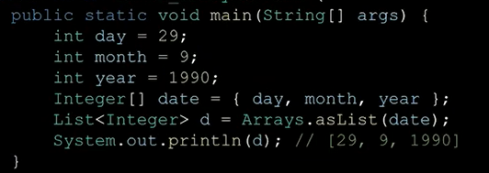 Ёhttps://docs.oracle.com/javase/8/docs/api/java/util/List.html 1 Создается ссылка типа list (под нее выделяется 4 байта памяти 2 При помощи конструктора new создается массив нужного нам размера в HEAP В основе некоторых коллекций могут лежать списки, в основе некоторых - массивы | Коллекция ArrayList, LinkedList (Vector, Stack – устаревшие) ArrayList<Integer> list3 = new ArrayList<>(Size/Array/List); Разные способы создания ArrayList<Integer> list1 = new ArrayList<Integer>(); ArrayList<Integer> list2 = new ArrayList<>(); ArrayList<Integer> list3 = new ArrayList<>(10); //capacity будет равна 10, однако size будет равен 0 пока не будет добавлен хотя 1 или более элементов Из массива в список ArrayList<Integer> list4 = new ArrayList<>(List.of(someArray "массив")); //mutable ArrayList<Integer> list4 = List.of(someArray); //immutable ArrayList<Integer> list4 = Arrays.asList(someArray)); //immutable Collections.addAll(taskList,someArray); //mutable | 00 23 44 import java.util.ArrayList; import java.util.List; public static void main(String[] args) { List list = new ArrayList(); //сырой тип List. То есть мы можем включать в него данные любого типа List<integer> list = new ArrayList(); //обобщение через <integer>. То есть мы можем включать в него данные integer типа list.add(2809); list.add("string line"); for (Object o : list) { System.out.println(o); // Проблема извлечения данных | Итераторы Iterator<Integer> col = list.iterator(); | `https://docs.oracle.com/javase/10/docs/api/java/util/Iterator.html Из массива в список ArrayList<Integer> list4 = new ArrayList<>(List.of(someArray "массив")); //mutable - iterator работает ArrayList<Integer> list4 = List.of(someArray); //immutable ArrayList<Integer> list4 = Arrays.asList(someArray)); //immutable Collections.addAll(taskList,someArray); //mutable - iterator работает | Итератор Принимает коллекции и перебирает их по-элементно Интерфейс Iterator<E>. Итератор коллекцией. Iterator занимает место Enumeration в Java Collections Framework. Итераторы позволяют вызывающей стороне удалять элементы из базовой коллекции во время итерации с четко определенной семантикой. hasNext(), - возвращает boolean, если есть следующий элемент, то True next(), - возвращает значение следующего элемента итератора remove() - Removes from the underlying collection the last element returned by this iterator (optional operation). Разные способы создания Iterator<Integer> some_iter = some_list.iterator(); | 00 35 50 List<Integer> list = List.of(1, 12, 123, 1234, 12345); for (int item : list) { System.out.println(item); } Iterator<Integer> col = list.iterator(); while (col.hasNext()) { //System.out.println(col.next()); col.next(); col.remove(); } | Object | `https://docs.oracle.com/javase/10/docs/api/java/lang/Object.html | Тип данных Object Упаковка – любой тип можно положить в переменную типа Object Class Object is the root of the class hierarchy. Every class has Object as a superclass. All objects, including arrays, implement the methods of this class. Распаковка – преобразование Object-переменной в нужный тип Иерархия типов – любой тип «ниже» Object’а | public class Ex01_object { public static void main(String[] args) { Object o = 1; GetType(o); // java.lang.Integer o = 1.2; GetType(o); // java.lang.Double } static void GetType(Object obj) { System.out.println(obj.getClass().getName()); } } | Массивы |  | Массивы Проблема. Как увеличить размер массива? Можно воспользоваться System.arraycopy(a, 0, b, 0, a.length); , чтобы скопировать старый массив в новый, у которого размер увеличен на 1 ячейку | 00 12 27 public class Ex01_object { public static void main(String[] args) { int[] a = new int[] { 1, 9 }; int[] b = new int[3]; System.arraycopy(a, 0, b, 0, a.length); for (int i : a) { System.out.printf("%d ", i);} // 1 9 for (int j : b) { System.out.printf("%d ", j);} // 1 9 0 } } | Иерархия коллекций | 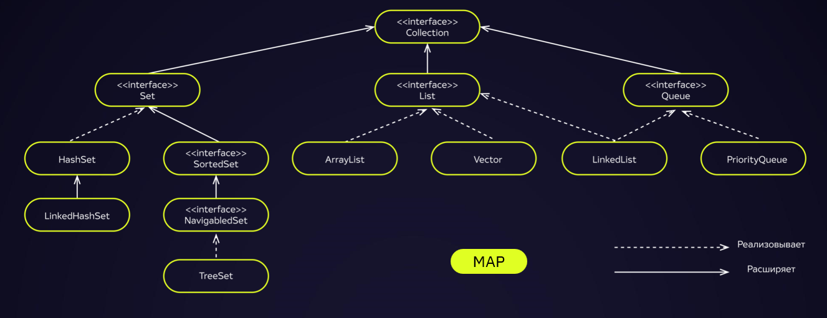 | Коллекция У коллекций также имеется своя иерархия. Важно! Interface collection - это не тоже самое, что и interface collections Важно! Коллекции MAP относятся к коллекциям, но стоят "особнячком" Важно! Некоторые рекомендуется использовать, некоторые устаревшие Важно! в языке Java сделана обязательная поддержка обратной совместимости. Поэтому любой старый код будет работать с функционалом, сделанным на более новой версии Java
Важно! Всегда писать полноценное обозначение типов - без сокращений! | `https://docs.oracle.com/javase/10/docs/api/java/util/ArrayList.html Важно! Автоматическое определение capacity массива Когда создается ArrayList без указанного размера, то его размер по умолчанию равен 10 (0 - 9), далее при превышении указаного размера, его размер автоматически увеличивается на 50% копирование всех элементов и сдвиг элементов осуществляет специальная внутренняя функция — System.arrayCopy() | Arrays.asList – преобразует массив в неизменяемый список List.copyOf(col) – возвращает копию неизменяемого списка List.of(item1, item2,...) – возвращает неизменяемый список Копирования списка: ArrayList<Integer> taskList = new ArrayList<>(List.of(Array); ArrayList<Integer> taskList1 = new ArrayList<>(taskList); //копия ArrayList<Integer> taskList1 = (ArrayList<Integer>)taskList.clone(); //копия |  | ListIterator<E> | `https://docs.oracle.com/javase/10/docs/api/java/util/ListIterator.html | Итераторы An iterator for lists that allows the programmer to traverse the list in either direction, modify the list during iteration, and obtain the iterator's current position in the list. A ListIterator has no current element; its cursor position always lies between the element that would be returned by a call to previous() and the element that would be returned by a call to next(). An iterator for a list of length n has n+1 possible cursor positions, as illustrated by the carets (^) below: Note that the remove() and set(Object) methods are not defined in terms of the cursor position; they are defined to operate on the last element returned by a call to next() or previous(). |  |  |  | 1 Тип Object принимает в себя абсолютно любой тип данных. 2 Несет в себе обобщающую роль при написании собственных функций 3 при использовании в аргументах функции тип Object необходимо выполнить серию проверок на распознавание к какому типу все-таки относится тот или иной аргумент функции. | public class Ex01_object { public static void main(String[] args) { System.out.println(Sum(1, 2)); System.out.println(Sum(1.2, 2.1)); } static Object Sum(Object a, Object b) { if (a instanceof Double && b instanceof Double) { return (Object)((Double) a + (Double) b); } else if(a instanceof Integer && b instanceof Integer) { return (Object)((Integer) a + (Integer) b); } else return 0; } } | Оперативная память |  | Оперативная память делится на два больших участка: >1ый называется Stack - хранятся данные ссылочного типа, то есть переменные (идентификаторы массива); также в нем хранятся те объекты, для которых четко определена типы данных с четко определенным объемом необходимой под них памятью (например integer = 4 байта) >2ой называется Heap - хранятся объекты, на которые ссылаются переменные, которые одновременно не имеют четких рамок памяти, которая под них выделяется (String, List итд) | 00 15 00
add​(int index, E element) | void | Inserts the specified element at the specified position in this list. Добавляет элемент в список ( в т.ч. на нужную позицию) |  | add​(E e) | void | Inserts the specified element into the list (optional operation). |  | clone() | protected Object | Creates and returns a copy of this object. |  |  |  | Важно! Java разработчики, чтобы не нагружать каждый раз RAM в используемых ресурсах, когда требуется расширить(уменьшить) какой-либо массив, исходят из логики. Логика: Если требуется увеличить массив из: 1 10 элементов на 1, то его увеличивают на 20 2 20 элементов на 1, то его увеличивают на 40 3 итд
add​(E e) | boolean | Appends the specified element to the end of this list. |  | hasNext() | boolean | Returns true if this list iterator has more elements when traversing the list in the forward direction. |  | equals​(Object obj) | boolean | Indicates whether some other object is "equal to" this one.
addAll​(int index, Collection<? extends E> c) | boolean | Inserts all of the elements in the specified collection into this list, starting at the specified position. | ArrayList<String>fruits = new ArrayList<>(); fruits.add("banana"); ArrayList<String> vegetables = new ArrayList<>(); vegetables.add("cucumber"); vegetables.add("carrot"); ArrayList<String> groceries = new ArrayList<>(); groceries.addAll(vegetables); //было - cucumber, carrot, groceries.addAll(1,fruits); //стало - cucumber, banana, carrot | hasPrevious() | boolean | Returns true if this list iterator has more elements when traversing the list in the reverse direction. |  | getClass() | Class<?> | Returns the runtime class of this Object.
addAll​(Collection<? extends E> c) | boolean | Appends all of the elements in the specified collection to the end of this list, in the order that they are returned by the specified collection's Iterator. |  | next() | E | Returns the next element in the list and advances the cursor position. |  | hashCode() | int | Returns a hash code value for the object.
clear() | void | Removes all of the elements from this list. очистка списка |  | nextIndex() | int | Returns the index of the element that would be returned by a subsequent call to next(). |  | notify() | void | Wakes up a single thread that is waiting on this object's monitor.
clone() | Object | Returns a shallow copy of this ArrayList instance. | ArrayList<String> fruits = new ArrayList<>(); fruits.add("apple"); fruits.add("banana"); fruits.add("watermelon"); var fruitsNew = (ArrayList<String>)fruits.clone(); fruits.clear(); // очищаем предыдущий список // для проверки что fruitsNew действительно новый список | previous() | E | Returns the previous element in the list and moves the cursor position backwards. |  | notifyAll() | void | Wakes up all threads that are waiting on this object's monitor.
contains​(Object o) | boolean | Returns true if this list contains the specified element. |  | previousIndex() | int | Returns the index of the element that would be returned by a subsequent call to previous(). |  | toString() | String | Returns a string representation of the object.
containsAll(col) |  | проверяет включение всех элементов из col |  | remove() | void | Removes from the list the last element that was returned by next() or previous() (optional operation). |  | wait() | void | Causes the current thread to wait until it is awakened, typically by being notified or interrupted.
ensureCapacity​(int minCapacity) | void | Increases the capacity of this ArrayList instance, if necessary, to ensure that it can hold at least the number of elements specified by the minimum capacity argument. |  | set​(E e) | void | Replaces the last element returned by next() or previous() with the specified element (optional operation). |  | wait​(long timeout) | void | Causes the current thread to wait until it is awakened, typically by being notified or interrupted, or until a certain amount of real time has elapsed.
...
 |  | ` Обычно метод, который тестируем, мы именуем в тесте: имя этого метода+Text (или Successful) @Test void removeNegativeValueText() { //Входные данные initialList = new ArrayList<>(List.of(-1, -2, 3, 4)); //Ожидаемые данные List<Integer> Expected = List.of(3,4); //Фактический результат выполнения Assertions.assertEquals(List.of(3, 4), tk.removeNegativeValue(initialList)); }
 |  | Сравнение простых типов данных
 |  | Сравнение списков | Assertions.assertIterableEquals(new ArrayDeque<>(Arrays.asList(0,1)),hw.sum(new ArrayDeque<>(Arrays.asList(5)), new ArrayDeque<>(Arrays.asList(5))));
 |  | Сравнение хэш-таблиц <dependency> <groupId>org.assertj</groupId> <artifactId>assertj-core</artifactId> <version>3.23.1</version> <scope>test</scope> </dependency> | assertThat(new HashMap<>()) .size().isEqualTo(2) .returnToMap() .containsKeys("one", "two") .containsEntry("one", "two");
 |  |  | Assertions.assertEquals(expected.size(), actual.size()); for (String item : actual.keySet()) { Assertions.assertTrue(expected.containsKey(item)); Assertions.assertEquals(expected.get(item),actual.get(item)); }
...
 |  |  |  | Методы итп |  |  |  | Операторы |  |  |  | Модули
 |  | Коллекции Список – гибкая структура данных, позволяющая легко менять свой размер. Элементы доступны для вставки или удаления в любой позиции. | 00 04 32 | Queue от LinkedList(); | `https://docs.oracle.com/javase/10/docs/api/java/util/Queue.html Methods inherited from interface java.util.Collection addAll, clear, contains, containsAll, equals, hashCode, isEmpty, iterator, remove, removeAll, retainAll, size, toArray, toArray | Queue (очередь) Это такая структура данных, которая работает по принципу FIFO. Тот элемент, который первым был записан в Queue, будет первым и вызван. А все остальные элементы будут вызваны по порядку, в котором они были добавлены | 00 15 25 | Stack | `https://docs.oracle.com/javase/10/docs/api/java/util/Stack.html Важно! Похож на рекурсию, однако требует гораздо меньше ресурсов | Stack Stack представляет собой обработку данных по принципу LIFO. (То есть первый в очереди будет обработан последним) Расширяет Vector пятью операциями, которые позволяют рассматривать вектор как стек. | 00 29 00
 |  | Расположение элементов в списке Элементы списка могут распологаться не по порядку в памяти Недостатки списка (медленное чтение элементов списка, а также медленное обращение к элементам этого списка): Односвязные списки похожи на то, как расположены данные на жестком диске без его дефрагментации. Каждый элемент списка знает только то, что хранится на текущей позиции и знает, что на следующей позиции. Для того, чтобы пройти в 10ый элемент, нужно пройти все, что находится до него. То есть, чтобы добавить еще один элемент в данный массив, мы будем вынуждены выбрать то место на жестком диске, которое еще пока не занято. Вывод: По порядку или не по порядку, каждый один элемент знает о существовании только одного другого элемента, и никак иначе невозможно найти тот или иной элемент, не спросив какую-то часть элементов данного массива | 00 06 00 |  | Очень важно! Duplicate elements are allowed, but null elements are not allowed. | Создание Queue Queue<integer> qu = new LinkedList<integer>(); //capacity-not-restricted queue Queue<integer> qu = new LinkedList<integer>(3); //capacity-restricted queue qu.add(0); (элемент необязательно будет добавлен в начало списка) qu.add(1); | 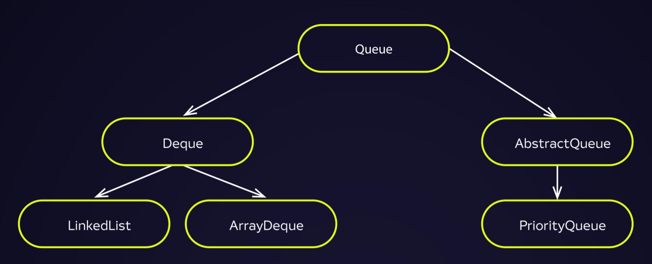 | Methods inherited from class java.lang.Object finalize, getClass, notify, notifyAll, wait, wait, wait | Methods inherited from class java.util.Vector add, add, addAll, addAll, addElement, capacity, clear, clone, contains, containsAll, copyInto, elementAt, elements, ensureCapacity, equals, firstElement, get, hashCode, indexOf, indexOf, insertElementAt, isEmpty, iterator, lastElement, lastIndexOf, lastIndexOf, listIterator, listIterator, remove, remove, removeAll, removeAllElements, removeElement, removeElementAt, removeRange, retainAll, set, setElementAt, setSize, size, subList, toArray, toArray, toString, trimToSize | Создание Stack: Stack<Integer> stack = new Stack<>(); | 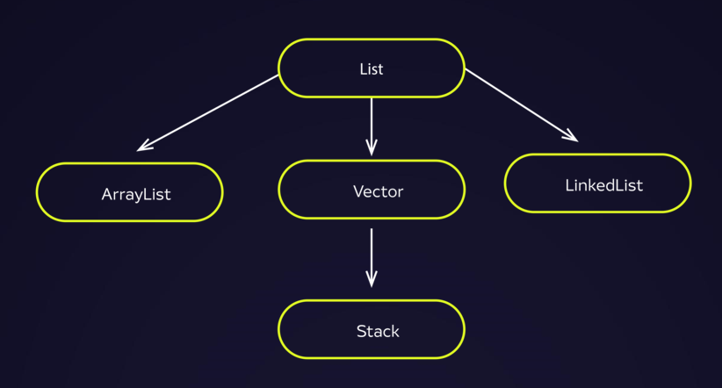
 |  | Преимущество списков (добавление и удаление элементов из списка) Чтобы добавить или удалить элемент в списке, необходимо перекинуть связку с элемента, стоящего перед удаляемым/новым элементом, на этот удаляемый/новый элемент. GarbageCollector В случае с удалением элементов, удаленный элемент не моментально удаляется. Он будет вычищен со временем из оперативной памяти. | 00 07 56 00 12 13 | Удаление элемента qu.remove(); queue.poll(); | Важно! В случае удаление элемента из пустой очереди вызовется исключение java.util.NoSuchElementException; | Удаление элемента int item = qu.remove(); Возвращает и Удаляет тот элемент, который был добавлен в список (очередь) первым item = queue.poll(); Возвращает и Удаляет элемент из списка. Eсли в списке не осталось элементов, то не выбрасывает исключение NoSuchElement Excepetion |  | empty() | boolean | Tests if this stack is empty.
 |  |  | 00 08 36 | Первый элемент в начале очереди element() peek() | `https://docs.oracle.com/javase/7/docs/api/java/util/Queue.html#remove() | Возвращает первый элемент в начале очереди queue.element() Retrieves, but does not remove, the head of this queue. This method differs from peek only in that it throws an exception if this queue is empty. Returns: the head of this queue Throws: NoSuchElementException - if this queue is empty queue.peek() Retrieves, but does not remove, the head of this queue, or returns null if this queue is empty. Returns: the head of this queue, or null if this queue is empty |  | peek() | E | Looks at the object at the top of this stack without removing it from the stack. | 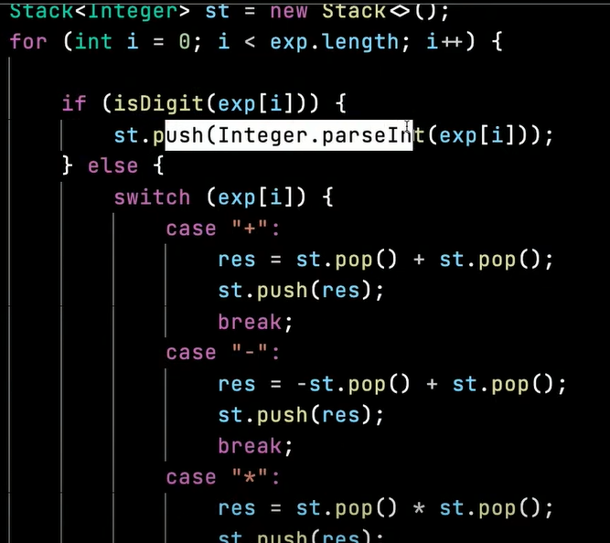
 |  |  |  | Добавление элементов в очередь qu.add(0); queue.offer(2809); |  | Добавление элементов в очередь Если в очереди есть свободное место (true), добавляет в нее предложенный элемент (применяется для очередей со строго заданной размерностью) queue.offer(2809); Returns: true if the element was added to this queue, else false Throws: ClassCastException - if the class of the specified element prevents it from being added to this queue | Queue<Integer> Q = new LinkedBlockingQueue<Integer>(3); if (Q.offer(10)) System.out.println("The Queue is not full and 10 is inserted"); else System.out.println("The Queue is full"); | pop() | E | Removes the object at the top of this stack and returns that object as the value of this function. System.out.println(stack.pop());
 |  |  |  |  |  | NullPointerException - if the specified element is null and this queue does not permit null elements IllegalArgumentException - if some property of this element prevents it from being added to this queue |  | push(E item) | E | Pushes an item onto the top of this stack. stack.push(1);
 |  |  |  | Вывод элементов в консоль |  | Вывод элементов в консоль System.out.println(queue); //[1, 2, 3, 4] |  | search(Object o) | int | Returns the 1-based position where an object is on this stack.

 |  | Коллекции LinkedList Представляет собой двусвязный список. Преимущество LinkedList нужен для небольшого количества элементов, в которых операции добавления\удаления встречаются чаще операций чтения. | 00 14 00 Семинар 3 Леонид 01 30 00 | PriorityQueue от Queue | Вывод: Очень хороший вариант отсортированного массива от наименьшего элемента к набиольшему | PriorityQueue (приоритетная очередь) Наивысший приоритет имеет «наименьший» элемент. 1 То есть всегда извлекается наименьший элемент. 2 При добавлении элементов, данная очередь ставит очередной новый элемент в ту часть очереди, где расположены элементы соответствующие величине добавляемого элемента | 00 17 59 | Deque от Queue | "double ended queue" Methods inherited from interface java.util.Collection addAll, clear, containsAll, equals, hashCode, isEmpty, removeAll, retainAll, toArray, toArray `https://docs.oracle.com/javase/10/docs/api/java/util/Deque.html | Deque Линейная коллекция, которая поддерживает вставку и удаление элементов на обоих концах. Создание Deque Deque<integer> dq = new ArrayDeque<integer>(); | 00 19 52
 |  | Создание LinkedList LinkedList<integer> ll = new LinkedList<integer>(); //capacity-not-restricted queue LinkedList<integer> ll = new LinkedList<integer>(4); //capacity-restricted queue ll.add(0); ll.add(1); |  |  | Создание PriorityQueue PriorityQueue<String> queue = new PriorityQueue<>(); | Важно! Однако не всегда возможно определить приоритетность элементов, чтобы найти наименьший их них. Зависит от созданного типа и определенной для него приоритетности | // Retrieves and removes the head of this queue while((s = queue.poll())!= null) { System.out.println(s); } | add​(E e) | boolean | Inserts the specified element into the queue represented by this deque (in other words, at the tail of this deque) if it is possible to do so immediately without violating capacity restrictions, returning true upon success and throwing an IllegalStateException if no space is currently available.
 |  |  |  |  |  | PriorityQueue() Creates a PriorityQueue with the default initial capacity (11) that orders its elements according to their natural ordering. PriorityQueue(Collection<? extends E> c) Creates a PriorityQueue containing the elements in the specified collection. |  | addAll​(Collection<? extends E> c) | boolean | Adds all of the elements in the specified collection at the end of this deque, as if by calling addLast(E) on each one, in the order that they are returned by the collection's iterator.
 |  |  |  |  |  | PriorityQueue(int initialCapacity) Creates a PriorityQueue with the specified initial capacity that orders its elements according to their natural ordering. |  | addFirst​(E e) | void | Inserts the specified element at the front of this deque if it is possible to do so immediately without violating capacity restrictions, throwing an IllegalStateException if no space is currently available.
...
size() | int | Returns the number of elements in this list.
spliterator() | Spliterator<E> | Creates a late-binding and fail-fast Spliterator over the elements in this list.
toArray() | Object[] | Returns an array containing all of the elements in this list in proper sequence (from first to last element).
toArray​(T[] a) | <T> T[] | Returns an array containing all of the elements in this list in proper sequence (from first to last element); the runtime type of the returned array is that of the specified array.

Урок 5
Коллекции |  |  |  | Методы итп |  |  |  | Операторы
Интерфейс Map |  | 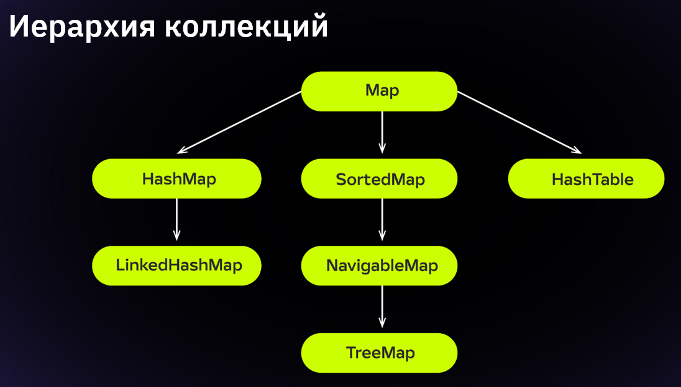 |  | TreeMap | 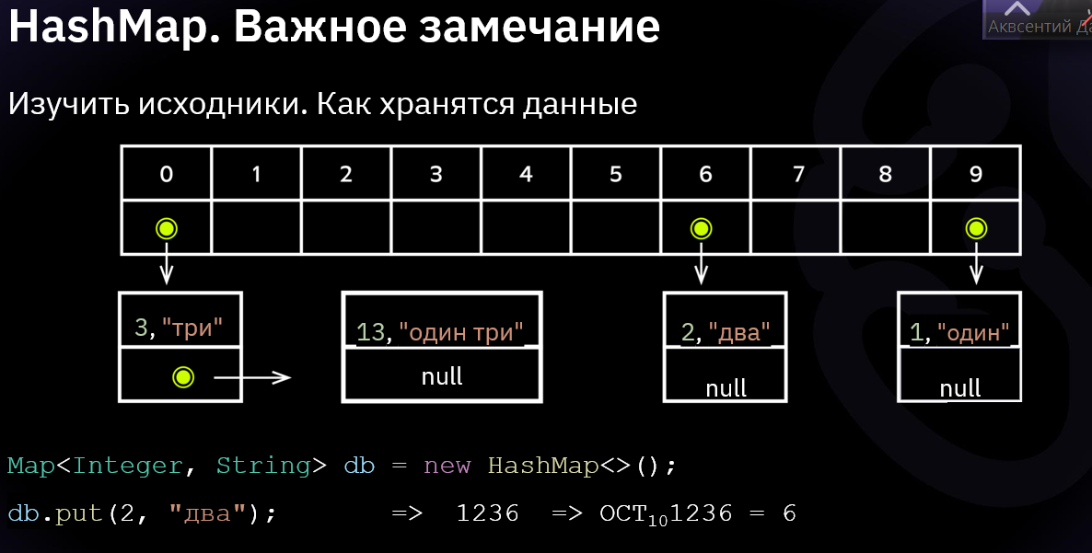 Создание HashMap TreeMap<Integer,String> tMap = new TreeMap<>(); | 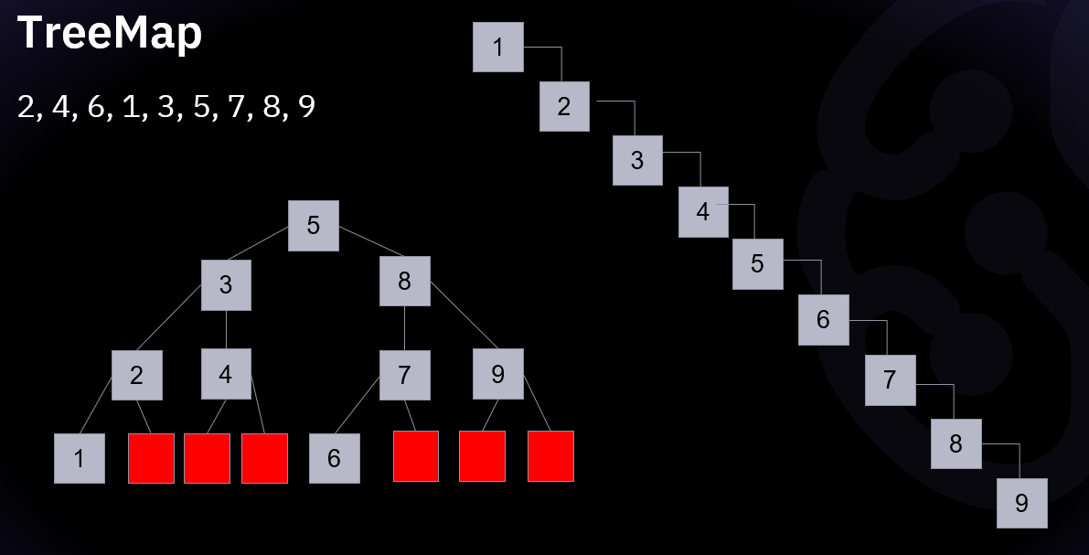 В основе данной коллекции лежат красно-чёрное деревья. Упорядочен по возрастанию. Позволяют быстрее искать, но могут возникнуть «заминки» при добавлении. | tMap.put(1,"один"); System.out.println(tMap); // {1=один} tMap.put(6,"шесть"); System.out.println(tMap); // {1=один, 6=шесть} tMap.put(4,"четыре"); System.out.println(tMap); // {1=один, 4=четыре, 6=шесть} tMap.put(3,"три"); System.out.println(tMap); // {1=один, 3=три, 4=четыре, 6=шесть} | LinkedHashMap `https://docs.oracle.com/javase/10/docs/api/java/util/LinkedHashMap.html | Создание LinkedHashMap: Map<Integer,String> linkmap = new LinkedHashMap<>(); | “Старший брат” коллекции HashMap, который всё помнит… Помнит порядок добавления элементов ➜ более медлительный | Map<Integer,String> linkmap = new LinkedHashMap<>(); linkmap.put(11, "один один"); linkmap.put(1, "два"); linkmap.put(2, "один"); System.out.println(linkmap); // {11=один один, 1=два, 2=один}
HashMap | Создание HashMap Map<Integer, String> db = new HashMap<>(); | Map – это множество коллекций, работающих с данными по принципу <Ключ / Значение>. Ключевые особенности: 1 ускоренная обработка данных; - элементы добавляются по хэшам и индексам. На один индекс может быть сохранено несколько хэшей, связанных (раньше LinkedList) деревьями (бинарные, сбалансированные итд) 2 порядок добавления не запоминается. - элементы располагаются в хаотичном порядке
 |  | 3 допускаются только уникальные ключи, значения 4 могут повторяться; 5 помните про null значения*; В Java (в отличии от других языков программирования), дополнение hashmap элементом с ключем null не вызовет ошибки - операция добавления такого элемента с null ключем пройдет успешно
 | `https://docs.oracle.com/javase/10/docs/api/java/util/HashMap.html | Constructor Description HashMap() Constructs an empty HashMap with the default initial capacity (16) and the default load factor (0.75). HashMap​(int initialCapacity) Constructs an empty HashMap with the specified initial capacity and the default load factor (0.75). HashMap​(int initialCapacity, float loadFactor) Constructs an empty HashMap with the specified initial capacity and load factor. HashMap​(Map<? extends K,? extends V> m) Constructs a new HashMap with the same mappings as the specified Map.
clear() | void | Removes all of the mappings from this map.
clone() | Object | Returns a shallow copy of this HashMap instance: the keys and values themselves are not cloned.
compute​(K key, BiFunction<? super K,? super V,? extends V> remappingFunction) | V | Attempts to compute a mapping for the specified key and its current mapped value (or null if there is no current mapping).
computeIfAbsent​(K key, Function<? super K,? extends V> mappingFunction) | V | If the specified key is not already associated with a value (or is mapped to null), attempts to compute its value using the given mapping function and enters it into this map unless null.
computeIfPresent​(K key, BiFunction<? super K,? super V,? extends V> remappingFunction) | V | If the value for the specified key is present and non-null, attempts to compute a new mapping given the key and its current mapped value.
containsKey​(Object key) | boolean | Returns true if this map contains a mapping for the specified key.
containsValue​(Object value) | boolean | Returns true if this map maps one or more keys to the specified value.
...

